Índice
 | 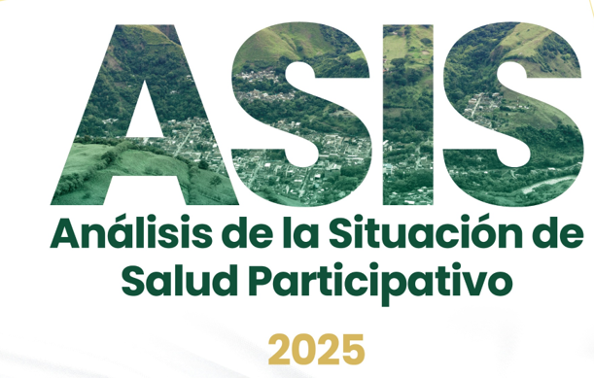 | 

1_Configuración del territorio
 | Contexto Territorial | Localización
 |  | Accesibilidad Geográfica
 |  | Relaciones de la sociedad y el ambiente en el territorio
 | Contexto Demográfico | Estructura Demográfica
 |  | Estructura Poblacional
 |  | Dinámica Demográfica
 |  | Movilidad forzada
 |  | Dinámica migratoria
 |  | Cartografía social
2_Condiciones sociales, económicas y de calidad de vida desde la perspectiva de los determinantes sociales de la salud y los enfoques diferenciales y territoriales
 | Procesos económicos y condiciones de trabajo del territorio | Condiciones sociales, económicas y de calidad de vida
 |  | Condiciones de vida del territorio
 |  | Seguridad alimentaria
 | Dinámicas de convivencia en el territorio | Generalidades del homicidio en Antioquia
 |  | Violencia de genero e intrafamiliar
 | Condiciones sociales, económicas y de la vida desde la cartografía social | Participación social
3_Situación de salud y calidad de vida en el territorio: morbilidad, mortalidad, problemáticas y necesidades sociales y ambientales que afectan la salud en el territorio
 | Mortalidad | Mortalidad General y Específica
 |  | AVPP
 | Morbilidad | Principales causas y sub causas de morbilidad
 |  | Condiciones materno perinatales
 |  | Enfermedades no transmisibles
 |  | Lesiones
 |  | Eventos de notificación Obligatoria
 |  | Desnutrición aguda moderada y severa en niños y niñas menores de cinco años
 |  | Vigilancia integrada de la rabia
 |  | Medicamentos
4_Análisis de las respuestas de los diferentes actores ante las problemáticas y necesidades sociales y ambientales que afectan la salud en el territorio
 | Análisis de la respuesta de los actores | Núcleo de Inequidad socio-sanitaria
 |  | Transformación o actividad
 |  | Respuesta Institucional
 |  | Respuesta organizaciones no gubernamentales
 |  | Identificación de posibles conflictos
5_Priorización de los problemas y necesidades sociales en salud en el territorio
 | Priorización | Priorización núcleos de inequidad
6_Propuestas de respuestas y recomendaciones en el territorio en el marco del PDSP 2022-2031 y el modelo de salud preventivo-predictivo fundamentado en la atención primaria en salud
 | Propuestas de respuesta y recomendaciones | Mortalidad y morbilidad evitables a lo largo del curso de vida
 |  | Acceso, oportunidad y calidad de los servicios de salud
 |  | Salud mental y bienestar psicosocial
 |  | Malnutrición y seguridad alimentaria y nutricional
 |  | Salud sexual y reproductiva
 |  | Enfoque diferencial e intercultural y poblaciones vulnerables
 |  | Salud ambiental y condiciones sanitarias
 |  | Gobernanza, gestión institucional y liderazgo del sistema de salud
7_Situación materno infantil
 | Comportamiento de la mortalidad materna, morbilidad materna extrema, mortalidad perinatal y neonatal tardía a nivel mundial, regional y nacional | Estado del arte
 |  | Morbilidad materna extrema
 |  | Mortalidad materna
 |  | Mortalidad perinatal y neonatal tardía
 | Comportamiento de la mortalidad en menores de 5 años a nivel mundial, regional y nacional | Estado del arte
 |  | Mortalidad por Enfermedad Diarreica Aguda (EDA), Infección Respiratoria Aguda (IRA) o Desnutrición (DNT)
8_Situación de Salud mental
 | Mortalidad | Mortalidad salud mental
 | Morbilidad | Morbilidad especifica salud mental
 | Conducta Suicida | Comportamiento del intento de suicidio
 |  | Comportamiento de Suicidio
 | Comportamiento de Violencia | Comportamiento de Violencia de Género en Antioquia
 | Acciones | Fortalecimiento Salud Mental
9_Poblaciones vulnerables
 | Población migrante | Contexto
 |  | Análisis de la situación
 | Personas habitantes de calle | Contexto
 |  | Análisis de la situación
 | Población LGTBIQ+ | Contexto
 |  | Análisis de la situación
 | Población campesina | Contexto
 |  | Análisis de la situación
 | Población étnica | Contexto
 |  | Análisis de la situación
 | Mujeres | Contexto
 |  | Análisis de la situación
10_Efectos de la contaminación por mercurio
 | Efectos en la salud | Efectos en la salud
 | Estrategias para eliminación | Estrategias para eliminación del mercurio y Estrategia Colombia libre de Mercurio-Planet Gold-PNUD
 | Seguimiento a las EAPB | Seguimiento a las EAPB del Departamento con presencia en los Municipios de Vigía del Fuerte, Murindó, Turbo, Cañasgordas y Dabeiba.
 | Sentencia T-622 de 2016 | Sentencia T-622 de 2016
 | Brechas | Brechas
 | Conclusiones | Conclusiones
 | Retos | Retos
11_Situación frente a la resistencia a los antimicrobianos con enfoque de una sola salud
 | Situación frente a la resistencia a los antimicrobianos con enfoque de una sola salud | Contexto
 |  | Epidemiología y carga de la RAM
 |  | RAM en las Americas, Colomobia y salud en Antioquia
 |  | Análisis de la situación
 |  | Vigilancia de la resistencia bacteriana
 |  | Respuesta institucional y social
 |  | Conclusiones

Capítulo_I_ok
Regresar
Capítulo | Componente | Detalle | Resumen Gráfico | Resumen Descriptivo
Caracterización de los Contextos Territorial y Demográfico | Contexto Territorial | Localización | 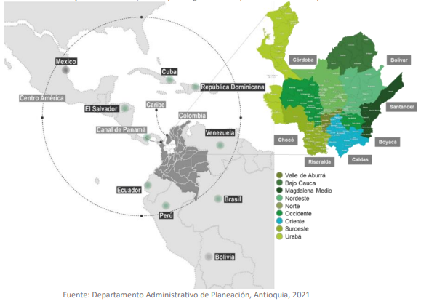 | El Departamento antioqueño está localizado en el noroeste de Colombia, se amplía desde el río Atrato al oeste, hasta el río Magdalena al este, con una franja de costa sobre el golfo de Urabá que se extiende desde la Punta Yerbazal, sobre el costado occidental del golfo de Urabá (límites con el departamento del Chocó), hasta el sitio conocido como El Minuto de Dios, 2.5 kilómetros al norte de Arboletes, en los límites con el departamento de Córdoba. Es uno de los 32 departamentos de Colombia con un territorio extenso y hetereogeneo, comprende 9 subregiones en las que se agrupan 125 municipios, su ubicación estratégica dentro de pais, abastece la economía nacional y el mercado internacional, constituyéndose en un territorio que impulsa estrategias de desarrollo por su amplia diversidad geográfica, hidrológica, multicultural, económica, y de innovación, entre otras, permitiéndole construir progresos regionales sólidos para el bienestar de sus pobladores.
 |  | Accesibilidad Geográfica | 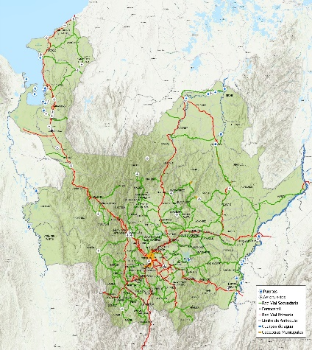 | Cuenta con una red vial amplia que consta de 21.8507 km en 3.970 vías nacionales, departamentales y municipales. Las principales vías son la troncal de Occidente, cuya longitud es de 308 kilómetros; la troncal de Urabá mide 347.76 kilómetros; la transversal Tribugá - Medellín - Arauca, la cual mide 239 kilómetros; la transversal del Caribe, que une Turbo - Necoclí - Arboletes; la transversal Medellín - Bogotá; y el circuito Medellín - Valle de San Nicolás. En materia de vías de comunicación aérea, Antioquia cuenta con alrededor de 39 aeródromos, de los cuales 3 aeropuertos concesionados (Formulación Plan Maestro de Transporte y Logística de Antioquia, 2022), tanto oficiales como particulares; los más importantes son el aeropuerto internacional "José María Córdova", situado en el municipio de Rionegro, y el aeropuerto regional y nacional “Enrique Olaya Herrera”. Existen otros, ubicados en los municipios de Arboletes, Caucasia, Ituango, Puerto Berrio, Turbo, El Bagre, Amalfi, Carolina del Príncipe, Chigorodó, Frontino, Remedios y Urrao, incluyendo zonas selváticas y apartadas, hacia donde no existe comunicación por carretera, que, si bien pueden ser rudimentarios, constituyen la única forma de transporte. En total, el sistema fluvial de Antioquia abarca aproximadamente 730 km de tramos navegables, y alrededor de 19 puertos fluviales, cuya operación depende de las condiciones climáticas e hidrológicas de la región. Así mismo debe mencionarse que Medellín cuenta con el sistema “Metro” de línea férrea que recorre la región del Valle de Aburrá de norte a sur y zona occidente. Incluye además el Metrocable integrado a su sistema de transporte masivo permanente, que se ubica al oriente y occidente de la ciudad y el tranvía para la zona centro oriental de la ciudad de Medellín. Asimismo, existen otros siete sistemas de cable, tres en comodato a los municipios, (Yarumal, San Andrés de Cuerquia y Nariño), dos operados por contratistas de la Gobernación, (Jardín y Jericó), y dos
 |  | Relaciones de la sociedad y el ambiente en el territorio | 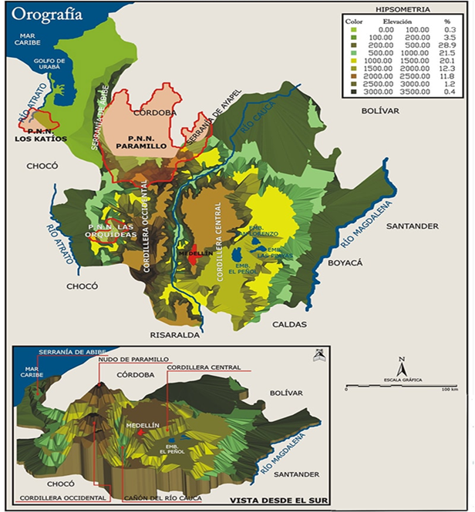 | La geografía antioqueña conjuga todos los elementos de la geografía nacional: mar, llanuras, montañas, altiplanos, páramos, ríos, ciénagas y bosques. El variado relieve del Departamento está representado, de un lado, por áreas planas que comprenden las dos terceras partes del total del suelo, y que están localizadas en el valle del Magdalena, en Bajo Cauca, y en las zonas próximas al departamento del Chocó y a la subregión costera de Urabá; y por otro lado, el relieve está conformado por una extensa área muy montañosa que hace parte de las cordilleras Central y Occidental de los Andes, que componen una tercera parte del suelo antioqueño, y en la cual sobresalen 202 altos importantes, con elevaciones que oscilan entre los 1.000 y los 4.080 msnm. Sus ríos más importantes son el Atrato, que lo separa del departamento del Chocó; el Cauca, que lo atraviesa por el centro y separa la Cordillera Occidental de la Central, y el Magdalena. Las amenazas más comunes en nuestro territorio son dadas por: Los temporales (o vendavales), Movimientos en masa y Los sismos Antioquia, es la segunda economía con más peso en el producto interno bruto (PIB) de Colombia y un poco más de la mitad de su valor agregado es explicado por tres grandes ramas de actividad económica: servicios financieros, empresariales e inmobiliarios, comercio, restaurantes y hoteles, industria manufacturera.
 | Contexto Demográfico | Estructura Demográfica | 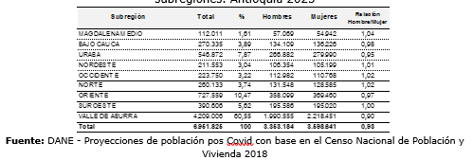 | El departamento de Antioquia para el año 2025 tiene una población estimada de 6´951.825 habitantes, que comparado con el año 2019 ha representado un incremento 5,4%. En el año 2024, la composición demográfica se distribuye de manera equitativa, con un 51,8% de mujeres (3´573.145) y un 48,2% de hombres (3´330.576). Los municipios más densamente poblados son Itagüí, Medellín (aproximadamente el 60.5%), Sabaneta, Envigado, Bello ), La Estrella, y Copacabana, todos de la Subregión de Valle de Aburrá. Es importante mencionar que el el 80,4% de la población residen en la cabecera municipal.
 |  | Estructura Poblacional | 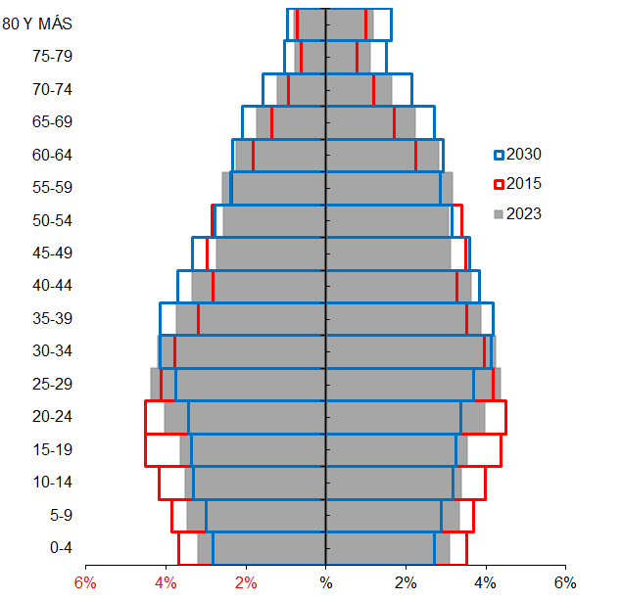 | La pirámide poblacional evidencia un proceso de transición demográfica caracterizado por el envejecimiento progresivo y la disminución de la población en edades tempranas. Entre 2020 y 2030 se observa un estrechamiento en la base (0 a 14 años), asociado a la reducción de la fecundidad, y un ensanchamiento en los grupos de edad intermedia y avanzada, especialmente entre los 60 y 74 años, relacionado con el aumento de la esperanza de vida. Aunque la población en edad productiva sigue siendo mayoritaria, se proyecta un desplazamiento hacia edades más altas, lo que anticipa una fuerza laboral más envejecida y plantea retos para la planificación en salud, empleo, pensiones y atención a la vejez.
 |  | Dinámica Demográfica | 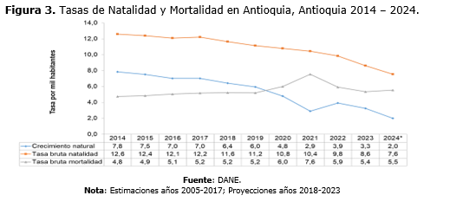 | Entre 2014 y 2024, Antioquia evidencia un cambio demográfico marcado por la disminución sostenida de la natalidad y una mortalidad relativamente estable, con un aumento importante en 2020 y 2021 asociado a la pandemia por COVID-19. La tasa bruta de natalidad desciende de cerca de 13 a aproximadamente 11 nacimientos por cada 1.000 habitantes, reflejando la reducción de la fecundidad. Por su parte, la mortalidad aumenta temporalmente durante la pandemia y posteriormente disminuye, aunque sin retornar completamente a los niveles previos, influenciada también por el envejecimiento poblacional. Como resultado, el crecimiento natural se reduce de manera progresiva, pasando de cerca de 8 a alrededor de 2 por cada 1.000 habitantes, lo que evidencia una transición demográfica avanzada y anticipa un escenario de crecimiento poblacional cercano a cero, con implicaciones para la planificación territorial y los sistemas de salud y cuidado.
 |  | Movilidad forzada | 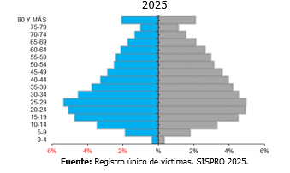 | La pirámide de la población víctima en Antioquia se concentra principalmente en jóvenes y adultos, especialmente entre 15 y 29 años, lo que evidencia mayor afectación en edades productivas. La participación disminuye progresivamente a partir de los 45 años, configurando una población víctima predominantemente joven-adulta con necesidades diferenciadas según el ciclo de vida. En Antioquia se han declarado todos los hechos victimizantes contemplados en la Ley 1448, alcanzando en promedio 2.049.553 registros. No obstante, el desplazamiento forzado (74,8%), seguido del homicidio (12,4%), la amenaza (7,0%) y la desaparición forzada (1,9%) concentran la mayor proporción de casos y constituyen las principales violaciones a los derechos humanos (DDHH) e infracciones al derecho internacional humanitario (DIH) en el departamento. A septiembre de 2025, Antioquia registra 242.506 migrantes venezolanos con Permiso de Protección Temporal afiliados al Sistema General de Seguridad Social en Salud, equivalente al 89,38% de esta población. La mayoría se encuentra en el régimen subsidiado (67%), lo que evidencia alta dependencia de subsidios estatales. Predominan jóvenes entre 15 y 34 años, especialmente de 20 a 29, con ligera mayoría de mujeres, lo que refleja una migración principalmente laboral y la necesidad de fortalecer la inclusión laboral y la sostenibilidad del sistema de salud.
 |  | Dinámica migratoria | 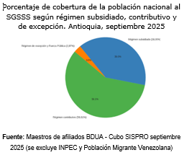 | Antioquia proyecta una cobertura de aseguramiento del 99,96% para 2024–2027. A septiembre de 2025, la BDUA registra 99,93% de cobertura (6.946.631 afiliados), excluyendo población del INPEC y migrantes venezolanos. El indicador fue ajustado para medir únicamente la población nacional, lo que permite estimaciones más precisas frente a la metodología anterior que incluía población migrante. Con corte a diciembre de 2025, la afiliación al SGSSS en Antioquia presenta una distribución equilibrada por sexo, con una ligera predominancia masculina. Del total de afiliados, 3.461.915 corresponden a hombres (51,28%) y 3.288.840 a mujeres (48,72%). Esta diferencia marginal evidencia un comportamiento prácticamente paritario en la población asegurada, lo que sugiere un acceso equitativo al aseguramiento en salud en el departamento.
 |  | Cartografía social | 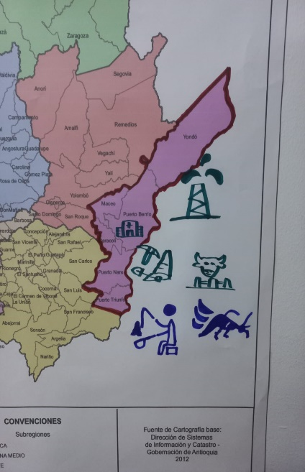 | El ejercicio participativo en las nueve subregiones evidenció marcadas desigualdades en los determinantes intermedios de la salud, especialmente en territorios rurales alejados, donde persisten problemas como presencia de grupos armados, limitaciones en el acceso a servicios de salud y condiciones deficientes de agua potable, seguridad alimentaria y vivienda. La participación activa de las comunidades facilitó la visibilización de problemáticas asociadas a la pobreza, el desempleo y las brechas educativas, factores que inciden directamente en los determinantes sociales de la salud. Este abordaje colaborativo contribuye al fortalecimiento de la cohesión social y a la construcción de bases para un desarrollo sostenible, en el que la salud se reconoce como un derecho fundamental y una prioridad colectiva en el territorio.
Regresar

Capítulo_II_ok
Regresar
Capítulo | Componente | Detalle | Resumen Gráfico | Resumen Descriptivo
CAPITULO II: CONDICIONES SOCIALES, ECONÓMICAS Y DE CALIDAD DE VIDA DESDE LA PERSPECTIVA DE LOS DETERMINANTES SOCIALES DE LA SALUD Y LOS ENFOQUES DIFERENCIALES Y TERRITORIALES | Procesos económicos y condiciones de trabajo del territorio | Condiciones sociales, económicas y de calidad de vida | 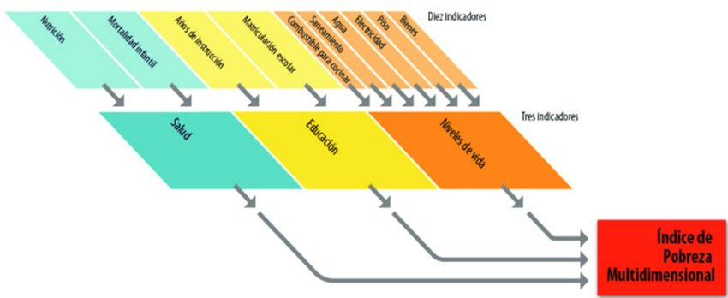 | Antioquia presenta un alto desempeño económico, con crecimiento sostenido y una participación creciente en el PIB nacional, sustentado en una estructura productiva diversificada y una rápida recuperación posterior a la pandemia. Este dinamismo combina la transformación agroindustrial en las subregiones en productos como café, lácteos, cacao y banano, con el desarrollo de sectores estratégicos basados en innovación en Medellín y el Valle de Aburrá. No obstante, aunque el departamento registra un Índice de Pobreza Multidimensional inferior al promedio nacional, persisten desigualdades territoriales, con mayores niveles de pobreza en subregiones como Bajo Cauca, Magdalena Medio, Norte y Urabá. En Medellín y el Valle de Aburrá se desarrollan siete clústeres estratégicos en sectores como textil, energía, TIC y salud. Además, se han definido nuevas áreas de especialización basadas en conocimiento, sostenibilidad e inclusión. En 2024, el Índice de Pobreza Multidimensional (IPM) de Antioquia se ubicó en 10,7 %, una cifra menor que el promedio nacional (11,5 %). Esto indica que, en términos relativos, el departamento presenta menores privaciones simultáneas en educación, salud, vivienda, empleo y acceso a servicios que el conjunto del país.
 |  | Condiciones de vida del territorio |  | En Antioquia se registran 180 sistemas de acueducto en áreas urbanas y 2.273 en zonas rurales, aunque el municipio de Murindó no cuenta con sistemas en ninguno de los dos ámbitos. La cobertura departamental de acceso al servicio aumentó de 86,8% en 2005 a 92,2% en 2023, superando el promedio nacional (90,0%). El Valle de Aburrá presenta la mayor cobertura (98,1%), mientras que el resto de subregiones alcanza en conjunto 82,2%, con rezagos en Bajo Cauca y Nordeste. En el área urbana la cobertura llega a 98,55%, mientras que en la rural, aunque ha mejorado hasta 69,82%, persisten brechas asociadas a la dispersión territorial y dificultades de acceso.
 |  | Seguridad alimentaria |  | En 2024, el 11,3 % de los nacidos vivos en Antioquia presentó bajo peso al nacer, una proporción ligeramente superior al promedio nacional. El indicador muestra una tendencia creciente desde 2006, pasando de valores cercanos al 9 % a más del 11 % en los últimos años, lo que refleja condiciones persistentes asociadas a la salud materna, la calidad del control prenatal, la nutrición y las desigualdades sociales y territoriales. Este evento representa un reto de salud pública por su relación con mayores riesgos de morbilidad neonatal y afectaciones en el desarrollo. Además, el contexto de inseguridad alimentaria en el departamento donde una proporción importante de hogares reporta dificultades para acceder a alimentos suficientes y nutritivos, evidencia factores estructurales que pueden incidir en la salud materno-infantil, lo que ha llevado a priorizar la seguridad alimentaria dentro del Plan de Desarrollo “Por Antioquia Firmes 2024–2027”.
 | Dinámicas de convivencia en el territorio | Generalidades del homicidio en Antioquia | 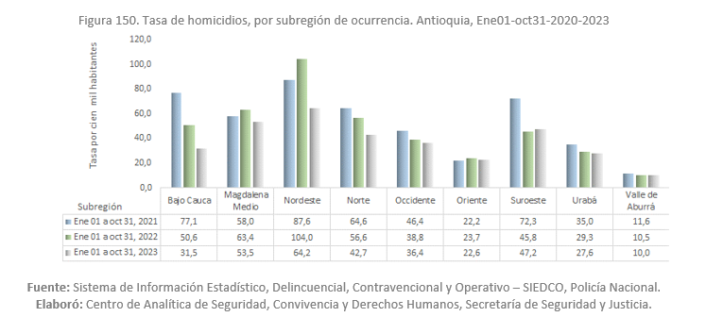 | Los homicidios continúan siendo una de las principales causas de mortalidad por causas externas en Antioquia y una grave vulneración del derecho a la vida. Tras alcanzar un pico en 2018 con tasas superiores a 35 por 100.000 habitantes, el indicador muestra una tendencia general a la disminución desde 2019, aunque con fluctuaciones. Para 2024 (datos preliminares) se observa un leve aumento hasta cerca de 20,6 por 100.000 habitantes, aún por debajo de los niveles críticos, pero que evidencia la persistencia de la violencia y la necesidad de fortalecer acciones integrales de prevención y abordaje de sus determinantes sociales.
 |  | Violencia de genero e intrafamiliar | 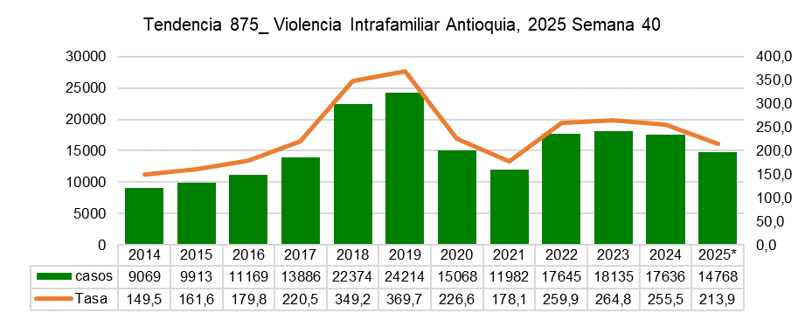 | La violencia de género y la violencia intrafamiliar continúan siendo un problema relevante de salud pública y derechos humanos en Antioquia, afectando principalmente a mujeres, niñas, niños y adolescentes. Entre 2014 y 2019 los casos aumentaron de forma marcada, con un incremento del 167 % en la tasa. Aunque en 2020 y 2021 se observó una disminución, entre 2021 y 2023 se presentó un nuevo aumento. Para 2024 y 2025 se registra nuevamente una reducción, aunque los niveles se mantienen por encima de los observados en años anteriores. La distribución territorial muestra desigualdades, con incidencias más altas en municipios como Turbo, Remedios y Urrao, mientras que otros territorios presentan riesgo moderado o posibles subregistros. En conjunto, el comportamiento evidencia la persistencia de factores estructurales que sostienen esta problemática y la necesidad de fortalecer la prevención, la vigilancia y la atención integral en los territorios más vulnerables.
 | Condiciones sociales, económicas y de la vida desde la cartografía social | Participación social |  | En Antioquia, la Participación Social en Salud (PSS) se ha consolidado como un instrumento clave para garantizar el derecho de la ciudadanía a incidir en las decisiones del sistema de salud, en el marco de la Resolución 2063 de 2017 y las Leyes 1751 y 1757 de 2015. A través de procesos de asistencia técnica, formación y acompañamiento liderados por la Secretaría de Salud, los 125 municipios cuentan con espacios organizados de participación como asociaciones de usuarios, COPACOS, Consejos Territoriales de Seguridad Social en Salud, comités de ética hospitalaria y veedurías en salud, que fortalecen el control ciudadano y el empoderamiento comunitario. No obstante, persisten retos relacionados con la baja articulación interinstitucional, la limitada asignación de recursos, la formación del talento humano y las brechas de participación en zonas rurales y dispersas. Para avanzar en su consolidación, se plantea fortalecer la coordinación entre niveles de gobierno, garantizar recursos, ampliar los procesos de formación y promover estrategias de comunicación que faciliten una participación más informada y efectiva, con el fin de consolidar un sistema de salud más inclusivo, territorial y centrado en las necesidades de la población.
Regresar

Capítulo_III_ok
Regresar
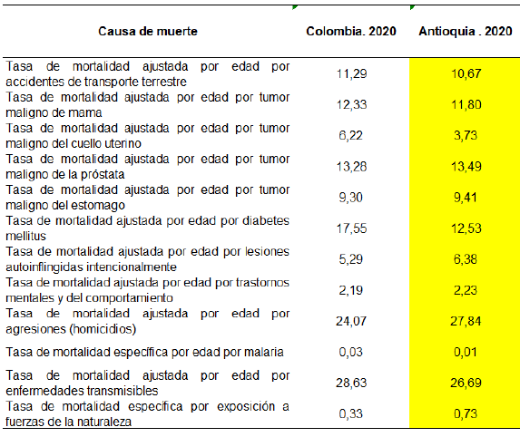
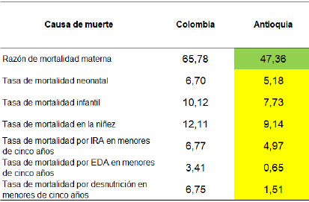
Capítulo | Componente | Detalle | Resumen Gráfico | Resumen Descriptivo
SITUACIÓN DE SALUD Y CALIDAD DE VIDA EN EL TERRITORIO: MORBILIDAD, MORTALIDAD, PROBLEMÁTICAS Y NECESIDADES SOCIALES Y AMBIENTALES QUE AFECTAN LA SALUD EN EL TERRITORIO | Mortalidad | Mortalidad General y Específica | 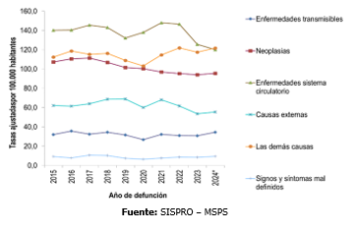 | Entre 2015 y 2024, según datos preliminares, las enfermedades del sistema circulatorio continúan siendo una de las principales causas de muerte, con una tendencia general descendente en el periodo. Para 2024 registraron una tasa de 120 defunciones por 100.000 habitantes, lo que representa una reducción del 4 % respecto a 2023. En contraste, la categoría “las demás causas”, que agrupa eventos como diabetes y enfermedades crónicas respiratorias, mostró estabilidad en la serie, pero en 2024 aumentó a 122 por 100.000 habitantes, ubicándose en primer lugar. Mortalidad por sexo: hombres presentan tasas superiores a las de las mujeres en todos los grandes grupos de causas. En ambos sexos la principal causa son enfermedades del sistema circulatorio. (H:150 *100.000 hombres y M:100 *100.000 mujeres)
 |  | AVPP |  | La carga más alta de AVPP durante el periodo evaluado lo generaron las muertes por causas externas, seguidas por las demás causas y las neoplasias. En el periodo analizado, el indicador muestra variaciones leves y alcanza en 2024 un total de 7.714,8 AVPP, inferior a los picos de 2018 y 2021, aunque aún elevado, lo que evidencia la persistencia de muertes evitables en edades tempranas. Por sexo, en los hombres la mortalidad prematura se concentra principalmente en las causas externas, asociadas a violencias, accidentes y suicidios en edades jóvenes, mientras que en las mujeres predominan las neoplasias, en particular los cánceres de mama y cuello uterino, lo que indica un importante potencial de prevención mediante tamizajes oportunos; las enfermedades circulatorias afectan a ambos sexos en proporciones similares y el aumento reciente de los AVPP por signos y síntomas mal definidos en hombres y mujeres sugiere debilidades en la calidad del registro de la mortalidad, con impacto en el análisis y la priorización en salud pública.
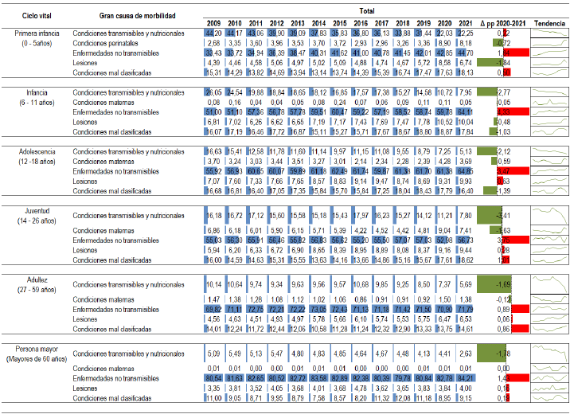
 | Morbilidad | Principales causas y sub causas de morbilidad |  | Las enfermedades crónicas no transmisibles son la principal causa de uso de servicios de salud en todos los ciclos de vida, especialmente en adultos, aunque se ha observado un aumento de estas patologías en la infancia. La adultez es el ciclo vital que genera el mayor volumen absoluto de consultas, mientras que la persona mayor presenta la mayor concentración porcentual y complejidad clínica. En contraste, las condiciones transmisibles continúan perdiendo participación y las lesiones mantienen un peso secundario. Durante el periodo 2015–2024, la morbilidad por causas relacionadas con la salud mental evidencia una alta carga sostenida a lo largo de todo el curso de vida, con predominio de los trastornos mentales y del comportamiento en hombres, mujeres y en la población total. Este patrón confirma una transición epidemiológica en la que la salud mental se consolida como un componente estructural de la morbilidad general.
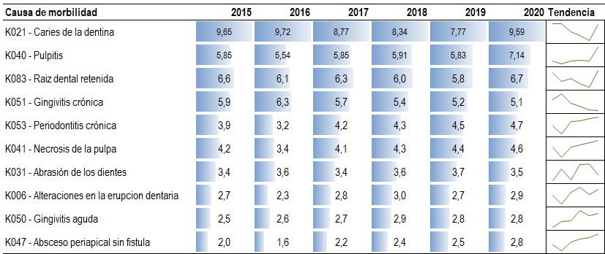
 |  | Condiciones materno perinatales |  | En 2024, las condiciones maternas alcanzan 81,40 %, con un leve incremento frente a 2023, mientras que las condiciones derivadas del periodo perinatal se sitúan en 18,60 %, mostrando una ligera disminución. Este comportamiento sugiere estabilidad en la atención de este tipo de eventos, sin cambios estructurales relevantes. MME El departamento de Antioquia se ubicó por debajo de la razón de MME del país que para 2024 estuvo en 74,9 casos por cada 1.000 nacidos vivos. Antioquia representa el 10,3% de los casos de MME del país. Entre 2017 y 2023 se observa un incremento sostenido tanto en el número de casos como en la razón de morbilidad materna extrema (MME). Para 2024, aunque disminuye el número de casos, la razón aumenta, lo cual se explica principalmente por la reducción en el número de nacidos vivos. En este contexto, aun cuando se registran menos embarazos, el riesgo relativo de que una gestante presente MME resulta mayor.
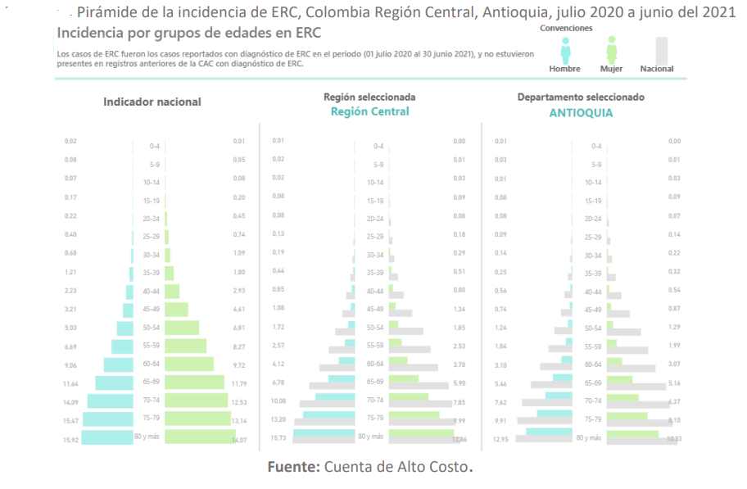
 |  | Enfermedades no transmisibles |  | En este grupo se concentran la mayor diversidad de subgrupos y explican el grueso de la demanda asistencial. En 2024, se destacan las enfermedades cardiovasculares, que alcanzan 17,74 %, con un aumento frente al año anterior, consolidándose como uno de los principales subgrupos. Las enfermedades músculo-esqueléticas mantienen una participación elevada (13,06 %), aunque con una leve reducción, mientras que las enfermedades neuropsiquiátricas (11,01 %) y las enfermedades de los órganos de los sentidos (8,60 %) continúan mostrando una tendencia creciente. Las diabetes mellitus y las neoplasias malignas también presentan incrementos, aunque de menor magnitud, reforzando el peso de la cronicidad y la multimorbilidad.

 |  | Lesiones |  | Durante el período las lesiones no intencionales representan 5,03 % en 2024, con un incremento frente a 2023, mientras que las lesiones intencionales se mantienen por debajo del 1 %, con variaciones marginales. Este comportamiento indica que, aunque las lesiones no son la principal causa de atención, siguen siendo un componente relevante y persistente de la demanda, especialmente en ciertos grupos etarios.
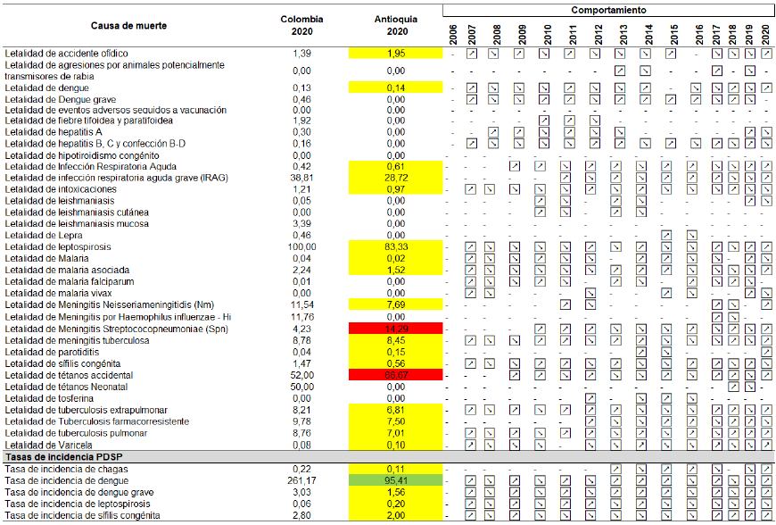
 |  | Eventos de notificación Obligatoria |  | En cuanto al comportamiento de los eventos de importancia en salud pública en el año 2024, encontramos que nuevamente la violencia de genero intrafamiliar y sexual fue el evento que más frecuentemente se notificó en el departamento de Antioquia; en segundo lugar, están las agresiones por animales potencialmente trasmisores de la rabia, seguido de la Malaria, luego las intoxicaciones y finalmente el intento de suicidio.
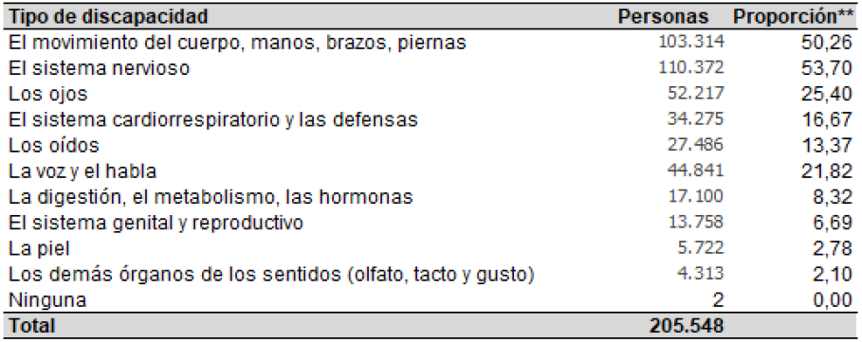
 |  | Desnutrición aguda moderada y severa en niños y niñas menores de cinco años |  | En Antioquia, en 2024 se notificaron 2.822 casos de desnutrición aguda en menores de 5 años (prevalencia de 0,66). Para 2025, con corte a la semana epidemiológica 40, se registraron 2.179 casos (0,51), cifra ligeramente inferior al mismo periodo de 2024. Durante 2025 se observó un aumento temporal de casos entre febrero y julio, asociado al fortalecimiento de la vigilancia y la implementación de estrategias de control, seguido de una reducción a partir de agosto. Sin embargo, los casos reincidentes aumentaron, lo que evidencia la necesidad de reforzar el seguimiento y las acciones intersectoriales. En respuesta, el departamento ha priorizado la reducción de la morbimortalidad por desnutrición infantil mediante acciones de gestión del riesgo, fortalecimiento del sistema de salud y seguimiento a las rutas de atención nutricional, incluyendo comités de emergencia nutricional, capacitación a instituciones de salud y articulación intersectorial para mejorar la atención y recuperación de los niños y niñas afectados.
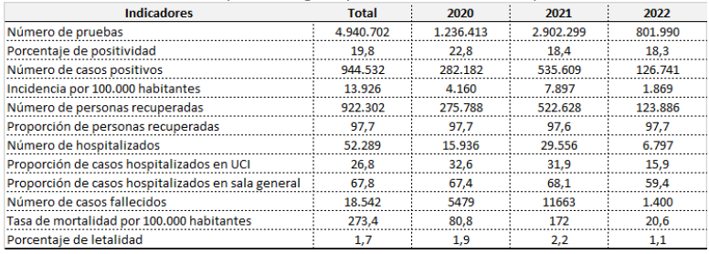
 |  | Vigilancia integrada de la rabia | 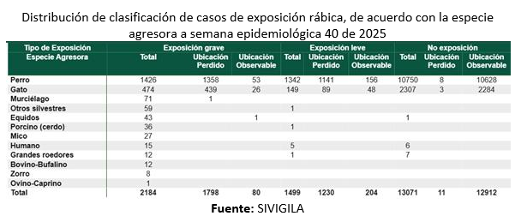 | La rabia humana es una zoonosis de alta importancia para la salud pública mundial y se encuentra en proceso de eliminación; sin embargo, es necesario mantener las acciones de vigilancia y control debido al riesgo de transmisión en animales y humanos. En Antioquia, todos los municipios han reportado agresiones por animales potencialmente transmisores. A la semana epidemiológica 40 de 2025 se notificaron 16.754 eventos (incidencia de 242 por 100.000 habitantes), con mayor número de casos en el Valle de Aburrá y mayor incidencia en el Oriente. La mayoría de las agresiones correspondió a no exposición, seguida de exposiciones leves y graves. Además, en 2025 se confirmó un caso de rabia humana en una mujer de 24 años del municipio de Jericó, asociado a variante silvestre de murciélago hematófago, lo que motivó acciones de control en el área para contener la transmisión..
 |  | Medicamentos | 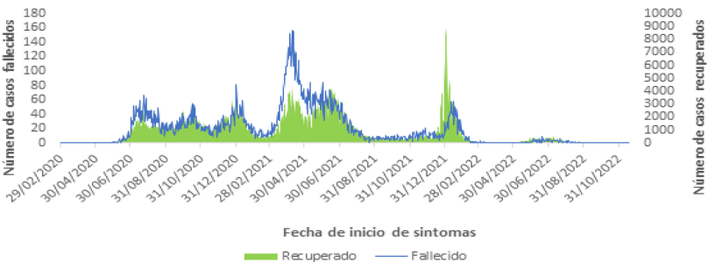 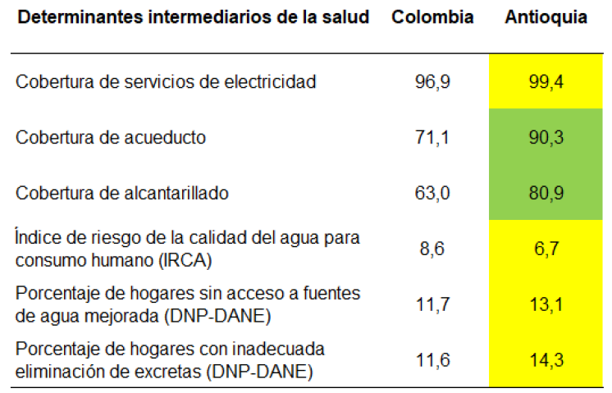  | La Secretaría de Salud e Inclusión Social ha fortalecido la seguridad en el suministro de medicamentos mediante inspección y vigilancia en el 100 % de los establecimientos farmacéuticos del departamento, así como procesos de capacitación para promover su uso adecuado. Además, la gestión del Fondo Rotatorio de Estupefacientes garantiza la disponibilidad y control de medicamentos de monopolio del Estado, mientras que el Programa Departamental de Farmacovigilancia, presente en 49 municipios, contribuye a la identificación de eventos adversos y a la seguridad del paciente.
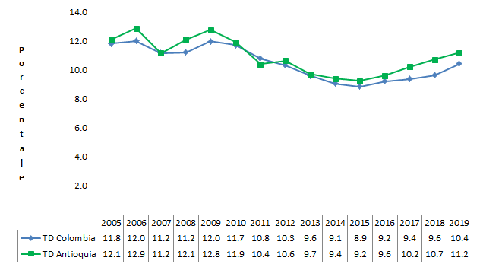

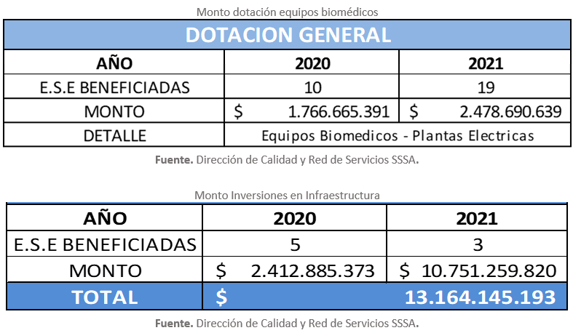
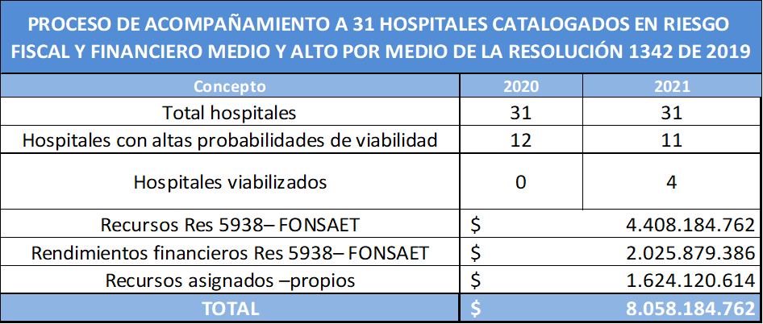
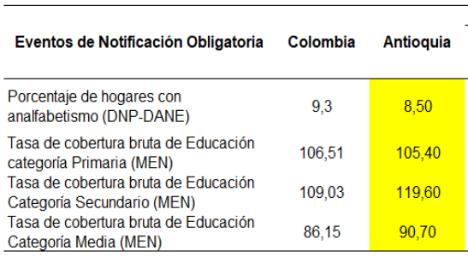
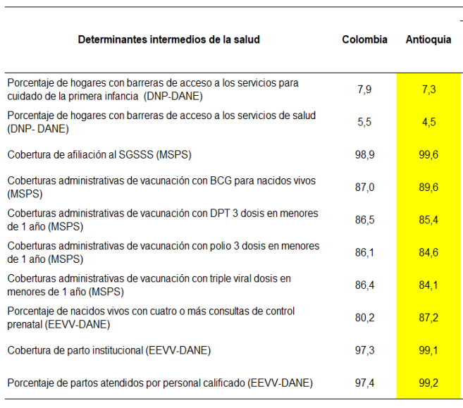
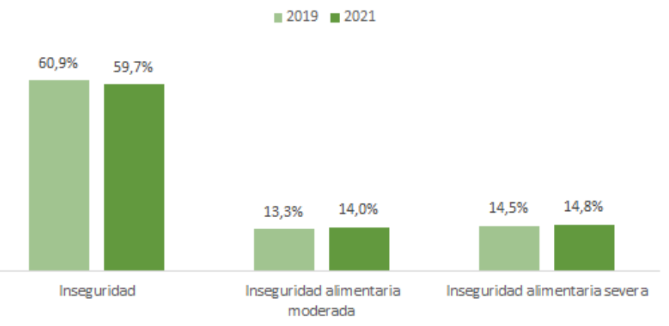
Regresar

Capítulo_IV_ok
Regresar
Regresar
Capítulo | Componente |  | Detalle | Resumen Descriptivo
 |  |  |  | Se destaca el papel de la Gobernación, a través de diversas secretarías, en la implementación de políticas y programas orientados a reducir brechas sociales y territoriales, en el marco del Plan de Desarrollo Departamental y en coherencia con los Objetivos de Desarrollo Sostenible. Estas acciones priorizan el fortalecimiento de la Atención Primaria en Salud, la ampliación del acceso a servicios, la promoción de la salud mental, la seguridad alimentaria, la salud sexual y reproductiva, la salud ambiental y la inclusión de enfoques diferenciales. Las estrategias incluyen el desarrollo de programas territoriales, el uso de telemedicina, la gestión del riesgo en salud, la educación comunitaria y la articulación intersectorial. La participación social y comunitaria se reconoce como un elemento clave para la prevención, la identificación de riesgos y el fortalecimiento del control social. Aunque se evidencian avances importantes, persisten desafíos relacionados con la sostenibilidad financiera, la cobertura territorial, la articulación entre niveles de gobierno y las brechas estructurales en zonas rurales. En conjunto, el departamento avanza hacia un enfoque preventivo, territorial e intersectorial orientado a reducir las inequidades en salud.
ANÁLISIS DE LAS RESPUESTAS DE LOS DIFERENTES ACTORES ANTE LAS PROBLEMÁTICAS Y NECESIDADES SOCIALES Y AMBIENTALES QUE AFECTAN LAS SALUD EN EL TERRITORIO. | ID | Núcleo de Inequidad socio-sanitaria | TRANSFORMACIÓN ESPERADA O ACTIVIDAD |  | Respuesta organizaciones no gubernamentales |  | Identificación de posibles conflictos
 |  |  |  | Respuesta actual o a desarrollar en el marco del PDT | Nombre de organización | Respuesta actual o a desarrollar | Actor | Posible beneficio o afectación negativa | Personas u organizaciones que permiten la resolución de los posibles conflictos
 | 1 | Mortalidad y morbilidad evitables a lo largo del curso de vida Persisten en Antioquia altas tasas de mortalidad y morbilidad evitables por enfermedades no transmisibles, causas externas y algunos eventos transmisibles, con impacto desigual según sexo, edad y territorio. Estas muertes afectan principalmente a niños menores de cinco años, hombres jóvenes y adultos mayores. | Fortalecer la APS resolutiva con enfoque de curso de vida, integrando gestión del riesgo individual, familiar y comunitario. | En el PDT fortalece la capacidad resolutiva de la red de prestadores de servicios de salud, mediante la integración de la gestión del riesgo a nivel individual, familiar y comunitario, con el propósito de mejorar la calidad de la atención en salud de la población antioqueña. | Mesas intersectoriales, participación comunitaria, asistencia técnica y seguimiento institucional. | Apoyo a procesos de promoción de la salud y prevención de la enfermedad a lo largo del curso de vida; acompañamiento comunitario para la gestión del riesgo; educación en autocuidado; fortalecimiento de capacidades locales y veeduría social en salud. | Comunidad | Reducción de mortalidad y morbilidad evitables. Atención continua, integral y centrada en la persona, familia y comunidad. Mayor capacidad resolutiva del primer nivel y menor presión sobre niveles de alta complejidad | No aplica
 |  |  | Implementar estrategias predictivas para identificación temprana de riesgos en primera infancia, hombres jóvenes y personas mayores. | En el PDT impulsa las redes integradas e integrales territoriales de servicios de salud basados en el modelo predictivo y preventivo con enfoque en atención primaria en salud- APS y en Ciudades, Entornos, Ruralidades Sostenibles (CERS) | Mesas intersectoriales, participación comunitaria, asistencia técnica y seguimiento institucional. | Participación en identificación comunitaria de riesgos, apoyo a procesos de tamizaje comunitario, educación en signos de alarma y articulación con redes locales de atención. | Comunidad | Detección anticipada de eventos prevenibles. Disminución de complicaciones y costos en salud. Priorización efectiva de poblaciones de alto riesgo. | No aplica
 |  |  | Reforzar la detección temprana y el control de enfermedades crónicas, causas externas y eventos transmisibles. | En el PDT se prioriza el fortalecimiento de la detección temprana, el seguimiento clínico y el control integral de enfermedades crónicas no transmisibles, eventos transmisibles y causas externas, mediante la APS resolutiva, la gestión integral del riesgo y el fortalecimiento de las rutas integrales de atención en salud, con énfasis territorial y poblacional. | Mesas intersectoriales, participación comunitaria, asistencia técnica y seguimiento institucional. | Apoyo en educación para la adherencia al tratamiento, acompañamiento psicosocial, promoción de estilos de vida saludables y fortalecimiento del autocuidado. | Comunidad | Disminución de muertes prematuras. Mejor control de enfermedades de alto impacto. Reducción de brotes y eventos epidémicos. | No aplica
 | 2 | Acceso, oportunidad y calidad de los servicios de salud Persisten barreras de acceso, oportunidad, continuidad y calidad en los servicios de salud, especialmente en zonas rurales y poblaciones vulnerables, evidenciadas en dificultades para acceder a servicios de mayor complejidad, brechas en talento humano y uso limitado de la telemedicina, lo que impacta negativamente los resultados en salud y la mortalidad evitable. | Consolidar la red integral de servicios basada en APS, con enfoque territorial. | En el PDT fortalece la capacidad resolutiva de la red de prestadores de servicios de salud, mediante la integración de la gestión del riesgo a nivel individual, familiar y comunitario, con el propósito de mejorar la calidad de la atención en salud de la población antioqueña. | Mesas intersectoriales, participación comunitaria, asistencia técnica y seguimiento institucional. | Veeduría social del acceso a servicios, apoyo a procesos comunitarios de referencia y contrarreferencia, promoción del uso adecuado de los servicios de salud. | Comunidad | Mejor articulación entre niveles de atención. Continuidad del cuidado. Mayor eficiencia del sistema de salud. | No aplica
 |  |  | Fortalecer la telemedicina y telesalud para zonas rurales y dispersas. | En el PDT fortalece la capacidad resolutiva de la red de prestadores de servicios de salud, con el propósito de mejorar la calidad de la atención en salud de la población Antioqueña. | Mesas intersectoriales, participación comunitaria, asistencia técnica y seguimiento institucional. | Acomunitario para el uso de herramientas de telesalud y fortalecimiento de capacidades locales. | Comunidad | Mayor acceso a servicios especializados en zonas rurales. Reducción de tiempos y costos de desplazamiento. Continuidad de la atención. | No aplica
 |  |  | Mejorar la disponibilidad y permanencia del talento humano en salud. | En el PDT se promueve la expansión de la telemedicina y la telesalud como estrategias para mejorar el acceso, la oportunidad y la continuidad de la atención, especialmente en zonas rurales y de difícil acceso, reduciendo barreras geográficas y fortaleciendo la resolutividad del primer nivel de atención. | Mesas intersectoriales, participación comunitaria, asistencia técnica y seguimiento institucional. | Formación comunitaria, prácticas académicas en territorios rurales, apoyo psicosocial al talento humano y estrategias de retención territorial. | Comunidad | Continuidad y calidad en la atención. Mayor confianza de la comunidad en los servicios. Fortalecimiento de la APS territorial. | No aplica
 | 3 | Salud mental y bienestar psicosocial Se presenta un incremento sostenido de trastornos mentales, conductas suicidas y afectaciones psicosociales, estrechamente relacionadas con determinantes sociales como pobreza, violencia, consumo de sustancias psicoactivas, desigualdades de género y debilidades en la oferta de servicios. La carga de la enfermedad mental muestra diferencias por sexo, edad y territorio, evidenciando la necesidad de un abordaje integral, comunitario y continuo en salud mental. | Fortalecer la atención integral en salud mental desde la APS, con énfasis comunitario. | El PDT contempla acciones orientadas a fortalecer la disponibilidad, distribución equitativa y permanencia del talento humano en salud, mediante incentivos, fortalecimiento de capacidades, formación y estrategias diferenciales para territorios rurales y dispersos, en coherencia con el modelo de APS territorial. | Mesas intersectoriales, participación comunitaria, asistencia técnica y seguimiento institucional. | Primeros auxilios psicológicos, acompañamiento familiar y derivación oportuna a servicios de salud. | Comunidad | Atención temprana de trastornos mentales. Reducción del estigma. Disminución de hospitalizaciones y crisis. | No aplica
 |  |  | Implementar estrategias predictivas para la identificación temprana de riesgo suicida y consumo de sustancias. | En el marco del PDT se impulsa la identificación temprana de riesgos en salud mental, incluido el riesgo suicida y el consumo de sustancias psicoactivas, mediante herramientas predictivas, fortalecimiento de la APS, articulación comunitaria y activación oportuna de las rutas integrales de atención en salud mental. | Mesas intersectoriales, participación comunitaria, asistencia técnica y seguimiento institucional. | Fortalecimiento de habilidades para la vida y promoción de convivencia y salud emocional. | Comunidad | Prevención de muertes evitables. Atención oportuna a poblaciones en riesgo. Reducción de impactos sociales y familiares. | No aplica
 |  |  | Articular acciones de salud mental con sectores sociales y educativos. | El PDT promueve la articulación intersectorial entre salud, educación y sectores sociales para el abordaje integral de la salud mental, incidiendo sobre los determinantes sociales, fortaleciendo entornos protectores y desarrollando acciones preventivas desde el ámbito comunitario y educativo. | Mesas intersectoriales, participación comunitaria, asistencia técnica y seguimiento institucional. | Desarrollo de programas comunitarios preventivos, fortalecimiento de habilidades para la vida y promoción de convivencia y salud emocional. | Comunidad | Intervenciones integrales sobre determinantes sociales. Fortalecimiento de entornos protectores. Prevención temprana en niños, niñas y adolescentes. | No aplica
 | 4 | Núcleo de inequidad 2. Malnutrición y seguridad alimentaria y nutricional Persisten condiciones de malnutrición por déficit, exceso y carencias de micronutrientes que afectan de manera desigual a la primera infancia, mujeres gestantes, población rural y comunidades étnicas, asociadas a pobreza, inseguridad alimentaria y barreras de acceso, con impacto negativo en la salud y la calidad de vida a lo largo del curso de vida. | Implementar acciones integrales de seguridad alimentaria y nutricional desde la APS, con seguimiento nutricional continuo. | En el PDT se incorporan acciones integrales de seguridad alimentaria y nutricional desde la APS, con énfasis en la detección temprana, seguimiento nutricional, atención integral y articulación intersectorial para reducir la malnutrición en todas sus formas. | Mesas intersectoriales, participación comunitaria, asistencia técnica y seguimiento institucional. | Apoyo a procesos de educación alimentaria, seguimiento comunitario a casos de malnutrición y fortalecimiento de redes de apoyo familiar. | Comunidad | Reducción de la malnutrición en todas sus formas. Mejor desarrollo infantil y salud materna. Prevención de enfermedades crónicas. | No aplica
 |  |  | Fortalecer programas de atención nutricional en primera infancia, gestantes y población rural. | El PDT prioriza el fortalecimiento de programas de atención nutricional dirigidos a la primera infancia, mujeres gestantes y población rural, mediante intervenciones oportunas, seguimiento continuo y enfoque territorial, orientadas a mejorar los resultados en salud a lo largo del curso de vida. | Mesas intersectoriales, participación comunitaria, asistencia técnica y seguimiento institucional. | Acompañamiento nutricional comunitario, educación a cuidadores y apoyo a la adherencia a planes de recuperación nutricional. | Comunidad | Mejores resultados en salud materno-infantil. Disminución de anemia y retraso en crecimiento. Impacto positivo a largo plazo en el curso de vida. | No aplica
 |  |  | Articular sectores de salud, educación, agricultura y desarrollo social para promover entornos alimentarios saludables. | En el marco del PDT se impulsa la articulación entre los sectores de salud, educación, agricultura y desarrollo social para la promoción de entornos alimentarios saludables, fortaleciendo la disponibilidad, el acceso y el consumo de alimentos nutritivos y sostenibles. | Mesas intersectoriales, participación comunitaria, asistencia técnica y seguimiento institucional. | Promoción de huertas comunitarias, educación en alimentación saludable y fortalecimiento de sistemas alimentarios locales. | Comunidad | Mejora de hábitos alimentarios. Producción y consumo de alimentos saludables. Reducción de obesidad y enfermedades asociadas. | No aplica
 | 5 | Salud sexual y reproductiva Persisten factores sociales, culturales, territoriales y estructurales que afectan la salud sexual y reproductiva, incrementando riesgos de morbimortalidad materna, embarazos no planeados e infecciones de transmisión sexual, especialmente en zonas rurales y poblaciones vulnerables, donde las barreras de acceso limitan la atención integral y oportuna con enfoque diferencial | Garantizar el acceso oportuno y continuo a servicios integrales de SSR desde la APS. | El PDT fortalece la prestación integral de los servicios de salud sexual y reproductiva desde la APS, garantizando el acceso oportuno, continuo y con enfoque de derechos, diferencial y territorial, especialmente para poblaciones vulnerables. | Mesas intersectoriales, participación comunitaria, asistencia técnica y seguimiento institucional. | Educación comunitaria, acompañamiento a población vulnerable y promoción del acceso informado a servicios de SSR | Comunidad | Reducción de embarazos no planeados. Disminución de mortalidad materna e ITS. Garantía de derechos sexuales y reproductivos. | No aplica
 |  |  | Fortalecer la educación integral para la sexualidad con enfoque diferencial y de derechos. | En el PDT se promueve la educación integral para la sexualidad mediante acciones intersectoriales, con enfoque diferencial, de género y de derechos, orientadas a la prevención de embarazos no planeados, violencias e ITS. | Mesas intersectoriales, participación comunitaria, asistencia técnica y seguimiento institucional. | Procesos educativos comunitarios, promoción de derechos y prevención de violencias basadas en género. | Comunidad | Empoderamiento de adolescentes y jóvenes. Prevención de violencias y embarazos tempranos. Toma de decisiones informadas. | No aplica
 |  |  | Implementar estrategias predictivas para la prevención de embarazos no planeados, ITS y mortalidad materna. | El PDT impulsa estrategias predictivas y preventivas para la identificación temprana de riesgos en salud sexual y reproductiva, fortaleciendo la APS, la vigilancia y las rutas integrales de atención para reducir la morbimortalidad materna y las ITS. | Mesas intersectoriales, participación comunitaria, asistencia técnica y seguimiento institucional. | Identificación comunitaria de riesgos, orientación temprana y apoyo a rutas de atención integral. | Comunidad | Empoderamiento de adolescentes y jóvenes. Prevención de violencias y embarazos tempranos. Toma de decisiones informadas. | No aplica
 | 6 | Enfoque diferencial e intercultural y poblaciones vulnerables Existe una insuficiente implementación del enfoque diferencial, étnico e intercultural en las acciones de promoción, prevención y atención en salud, lo que afecta de manera desproporcionada a comunidades indígenas, población migrante, víctimas del conflicto, personas mayores, habitantes de calle, población LGBTIQ+ y zonas rurales perpetuando las brechas en el acceso, la calidad y la pertinencia cultural de los servicios de salud. | Incorporar de manera efectiva el enfoque diferencial, étnico e intercultural en la APS. | El PDT incorpora de manera transversal el enfoque diferencial, étnico e intercultural en la APS, con el fin de garantizar la pertinencia cultural, reducir brechas en el acceso y mejorar la calidad de la atención en poblaciones vulnerables. | Mesas intersectoriales, participación comunitaria, asistencia técnica y seguimiento institucional. | Acompañamiento cultural, mediación intercultural y fortalecimiento de la pertinencia de los servicios. | Comunidad | Servicios culturalmente pertinentes. Reducción de brechas en poblaciones vulnerables. Mayor confianza y uso de los servicios. | No aplica
 |  |  | Adecuar los servicios de salud a las particularidades culturales, territoriales y sociales. | En el PDT se promueve la adecuación de los servicios de salud a las particularidades culturales, territoriales y sociales, fortaleciendo modelos de atención pertinentes y aceptables para las comunidades. | Mesas intersectoriales, participación comunitaria, asistencia técnica y seguimiento institucional. | Asesoría cultural, participación comunitaria y fortalecimiento de modelos propios de cuidado. | Comunidad | Mejor acceso y atención para poblaciones vulnerables. Aumento de la aceptación y confianza en los servicios de salud. Reducción de barreras culturales y territoriales. | No aplica
 |  |  | Fortalecer la participación de comunidades y líderes locales en la gestión de la salud. | El PDT fortalece la participación social y comunitaria mediante el involucramiento activo de líderes y organizaciones locales en la gestión de la salud, promoviendo la apropiación social, el control ciudadano y la gobernanza territorial. | Mesas intersectoriales, participación comunitaria, asistencia técnica y seguimiento institucional. | Apoyo a la gobernanza territorial en salud. | Comunidad | Mayor apropiación social de la salud. Sostenibilidad de las intervenciones. Control social y gobernanza territorial. | No aplica
 | 7 | Salud ambiental y condiciones sanitarias Persisten condiciones sanitarias y ambientales inadecuadas que incrementan el riesgo de enfermedades transmisibles y no transmisibles, especialmente en territorios con menor capacidad institucional. Estas inequidades se asocian a problemas en la calidad del agua, alimentos, gestión de residuos, control sanitario de establecimientos y exposición a factores de riesgo ambientales, afectando principalmente a poblaciones rurales y vulnerables. | Fortalecer la vigilancia en salud ambiental integrada a la APS. | En el PDT se fortalece la vigilancia en salud ambiental integrada a la APS, orientada a la identificación temprana de riesgos, la prevención de brotes y la protección de poblaciones vulnerables frente a factores ambientales. | Mesas intersectoriales, participación comunitaria, asistencia técnica y seguimiento institucional. | Educación ambiental, vigilancia comunitaria de riesgos y apoyo a acciones preventivas. | Comunidad | Prevención de brotes y eventos ambientales. Detección temprana de riesgos. Protección de poblaciones vulnerables. | No aplica
 |  |  | Implementar acciones intersectoriales para mejorar saneamiento básico y control de riesgos ambientales. | El PDT impulsa acciones intersectoriales para el mejoramiento del saneamiento básico y el control de riesgos ambientales, articulando esfuerzos institucionales para impactar positivamente las condiciones de vida y la salud pública. | Mesas intersectoriales, participación comunitaria, asistencia técnica y seguimiento institucional. | Proyectos comunitarios de agua segura, manejo de residuos y saneamiento básico. | Comunidad | Reducción de enfermedades transmisibles. Mejora de condiciones de vida. Impacto positivo en salud pública. | No aplica
 |  |  | Promover la adaptación y respuesta del sector salud frente al cambio climático. | En el marco del PDT se promueve la adaptación y respuesta del sector salud frente al cambio climático, fortaleciendo la preparación, la resiliencia institucional y la capacidad de respuesta ante emergencias ambientales | Mesas intersectoriales, participación comunitaria, asistencia técnica y seguimiento institucional. | Educación en adaptación al cambio climático, gestión del riesgo y resiliencia comunitaria. | Comunidad | Mayor resiliencia del sistema de salud. Reducción de impactos por emergencias ambientales. Protección de la salud poblacional. | No aplica
 | 8 | Gobernanza, gestión institucional y liderazgo del sistema de salud Se evidencian debilidades en la gobernanza, el liderazgo y las capacidades institucionales del sector salud, que limitan la planificación, la articulación intersectorial y la toma de decisiones basadas en evidencia, profundizando las desigualdades territoriales y poblacionales. | Fortalecer las capacidades técnicas e institucionales para la gestión integral del riesgo en salud. | El PDT prioriza el fortalecimiento de las capacidades técnicas e institucionales para la gestión integral del riesgo en salud, mejorando la planeación, el uso de evidencia y la toma de decisiones a nivel territorial. | Mesas intersectoriales, participación comunitaria, asistencia técnica y seguimiento institucional. | Asistencia técnica, formación en gestión del riesgo y apoyo a análisis basados en evidencia. | Comunidad | Mejora en la toma de decisiones. Mayor eficiencia y transparencia. Planeación basada en necesidades reales. | No aplica
 |  |  | Mejorar la articulación intersectorial bajo el enfoque de Salud en Todas las Políticas. | En el PDT se consolida la articulación intersectorial bajo el enfoque de Salud en Todas las Políticas, promoviendo coherencia, eficiencia y corresponsabilidad en la intervención de los determinantes sociales de la salud. | Mesas intersectoriales, participación comunitaria, asistencia técnica y seguimiento institucional. | Incidencia social y acompañamiento técnico. | Comunidad | Mayor coherencia y eficacia en las políticas públicas. Mejora de la respuesta integral ante determinantes sociales de la salud. Optimización de recursos y esfuerzos interinstitucionales. | No aplica

Capítulo_VI_ok
Regresar
Propuesta de respuesta: Las propuestas territoriales muestran coherencia con el PDSP 2022–2031 y el modelo de Atención Primaria en Salud preventivo–predictivo, orientándose hacia la gestión integral del riesgo, la reducción de inequidades y el fortalecimiento del primer nivel de atención. Se alinean con el enfoque de curso de vida y determinantes sociales, priorizando la disminución de eventos evitables, la mejora en acceso y calidad, y la atención de problemáticas clave como salud mental, nutrición y salud sexual y reproductiva, con enfoque diferencial. Asimismo, fortalecen la identificación temprana de riesgos, la vigilancia y la articulación de redes de servicios, favoreciendo la prevención y el uso eficiente de recursos. La APS resolutiva se consolida como eje central mediante la integración del cuidado, el uso de telemedicina y el fortalecimiento del talento humano, especialmente en zonas rurales. Finalmente, destacan la articulación intersectorial, la participación comunitaria y la toma de decisiones basadas en evidencia como elementos clave. En conjunto, constituyen un marco integral que contribuye a mejorar resultados en salud, reducir inequidades y fortalecer el sistema de salud.
 | ID | Núcleo de Inequidad socio-sanitaria | TRANSFORMACIÓN ESPERADA O ACTIVIDAD SECTORIAL | SECTORIAL / INTERSECTORIAL | EJE PDSP 2022-2031 | OBJETIVO POR EJE ESTRATÉGICO | RESULTADOS ESPERADOS POR EJE PDSP 2022-2031 | PILARES DEL MODELOS DE SALUD PREVENTIVO, PREDICTIVO Y RESOLUTIVO
PROPUESTAS DE RESPUESTA Y RECOMENDACIONES EN EL TERRITORIO EN EL MARCO DEL PDSP 2022-2031 Y EL MODELO DE SALUD PREVENTIVO – PREDICTIVO FUNDAMENTADO EN LA ATENCIÓN PRIMARIA EN SALUD | 1 | Mortalidad y morbilidad evitables a lo largo del curso de vida Persisten en Antioquia altas tasas de mortalidad y morbilidad evitables por enfermedades no transmisibles, causas externas y algunos eventos transmisibles, con impacto desigual según sexo, edad y territorio. Estas muertes afectan principalmente a niños menores de cinco años, hombres jóvenes y adultos mayores. | Fortalecer la APS resolutiva con enfoque de curso de vida, integrando gestión del riesgo individual, familiar y comunitario. | Sectorial | Eje_4._Atencion_Primaria_en_Salud_ | Desarrollar acciones sectoriales e intersectoriales dirigidas a promover la salud, prevenir la enfermedad y recuperar la salud de la población, en escenarios como ciudades, espacios periurbanos, rurales, territorios indígenas y otros entornos donde las personas y colectivos desarrollan la vida cotidiana, aportando a la garantía del derecho fundamental a la salud. | Entidades Territoriales Departamentales, Distritales y Municipales que conforman territorios de salud de acuerdo con las particularidades geográficas, socioculturales, político administrativas y ambientales donde se produce el proceso de salud. | ii) Redes Integrales e Integradas Territoriales de Salud - RIITS
 |  |  | Implementar estrategias predictivas para identificación temprana de riesgos en primera infancia, hombres jóvenes y personas mayores. | Sectorial | Eje_1._Gobernabilidad_y_gobernanza_de_la_Salud_Pública_ | Desarrollar capacidades y liderazgo para la cogestión, coadministración y cogobierno en un diálogo armónico con las formas organizativas de los pueblos y comunidades, organizaciones ciudadanas, sociales y comunitarias, a través del liderazgo y la generación de alianzas, acciones conjuntas, articuladas e integradas para el logro de resultados en salud, según la naturaleza de los problemas y las circunstancias sociales del territorio. | Entidades Territoriales Departamentales, Distritales y Municipales fortalecidas como autoridad sanitaria local para la Gobernanza en Salud Pública. | ii) Redes Integrales e Integradas Territoriales de Salud - RIITS
 |  |  | Reforzar la detección temprana y el control de enfermedades crónicas, causas externas y eventos transmisibles. | Sectorial | Eje_1._Gobernabilidad_y_gobernanza_de_la_Salud_Pública_ | Desarrollar capacidades y liderazgo para la cogestión, coadministración y cogobierno en un diálogo armónico con las formas organizativas de los pueblos y comunidades, organizaciones ciudadanas, sociales y comunitarias, a través del liderazgo y la generación de alianzas, acciones conjuntas, articuladas e integradas para el logro de resultados en salud, según la naturaleza de los problemas y las circunstancias sociales del territorio. | Entidades Territoriales Departamentales, Distritales y Municipales fortalecidas como autoridad sanitaria local para la Gobernanza en Salud Pública. | i) Gobernabilidad, Gobernanza y Territorialización
 | 2 | Acceso, oportunidad y calidad de los servicios de salud Persisten barreras de acceso, oportunidad, continuidad y calidad en los servicios de salud, especialmente en zonas rurales y poblaciones vulnerables, evidenciadas en dificultades para acceder a servicios de mayor complejidad, brechas en talento humano y uso limitado de la telemedicina, lo que impacta negativamente los resultados en salud y la mortalidad evitable. | Consolidar la red integral de servicios basada en APS, con enfoque territorial. | Sectorial | Eje_4._Atencion_Primaria_en_Salud_ | Desarrollar acciones sectoriales e intersectoriales dirigidas a promover la salud, prevenir la enfermedad y recuperar la salud de la población, en escenarios como ciudades, espacios periurbanos, rurales, territorios indígenas y otros entornos donde las personas y colectivos desarrollan la vida cotidiana, aportando a la garantía del derecho fundamental a la salud. | Nivel primario de atención con equipos de salud territoriales y centros de atención primaria en salud fortalecidos en su infraestructura, insumos, dotación y personal de salud como puerta de entrada y primer contacto con el Sistema de Salud, para dar respuesta a las necesidades en salud de la población de su territorio, | ii) Redes Integrales e Integradas Territoriales de Salud - RIITS
 |  |  | Fortalecer la telemedicina y telesalud para zonas rurales y dispersas. | Sectorial | Eje_1._Gobernabilidad_y_gobernanza_de_la_Salud_Pública_ | Desarrollar capacidades y liderazgo para la cogestión, coadministración y cogobierno en un diálogo armónico con las formas organizativas de los pueblos y comunidades, organizaciones ciudadanas, sociales y comunitarias, a través del liderazgo y la generación de alianzas, acciones conjuntas, articuladas e integradas para el logro de resultados en salud, según la naturaleza de los problemas y las circunstancias sociales del territorio. | Entidades Territoriales Departamentales, Distritales y Municipales con mecanismos fortalecidos para el ejercicio de la Rectoría en Salud. | i) Gobernabilidad, Gobernanza y Territorialización
 |  |  | Mejorar la disponibilidad y permanencia del talento humano en salud. | Sectorial | Eje_7._Personal_de_salud | Crear y desarrollar mecanismos para mejorar la distribución, disponibilidad, formación, educación continua, así como, las condiciones de empleo y trabajo digno y decente del personal de salud. | Talento Humano en Salud formado para la gestión integral de la salud pública
 | 3 | Salud mental y bienestar psicosocial Se presenta un incremento sostenido de trastornos mentales, conductas suicidas y afectaciones psicosociales, estrechamente relacionadas con determinantes sociales como pobreza, violencia, consumo de sustancias psicoactivas, desigualdades de género y debilidades en la oferta de servicios. La carga de la enfermedad mental muestra diferencias por sexo, edad y territorio, evidenciando la necesidad de un abordaje integral, comunitario y continuo en salud mental. | Fortalecer la atención integral en salud mental desde la APS, con énfasis comunitario. | Sectorial | Eje_4._Atencion_Primaria_en_Salud_ | Desarrollar acciones sectoriales e intersectoriales dirigidas a promover la salud, prevenir la enfermedad y recuperar la salud de la población, en escenarios como ciudades, espacios periurbanos, rurales, territorios indígenas y otros entornos donde las personas y colectivos desarrollan la vida cotidiana, aportando a la garantía del derecho fundamental a la salud. | Entidades Territoriales Departamentales, Distritales y Municipales que conforman territorios de salud de acuerdo con las particularidades geográficas, socioculturales, político administrativas y ambientales donde se produce el proceso de salud. | ii) Redes Integrales e Integradas Territoriales de Salud - RIITS
 |  |  | Implementar estrategias predictivas para la identificación temprana de riesgo suicida y consumo de sustancias. | Sectorial | Eje_1._Gobernabilidad_y_gobernanza_de_la_Salud_Pública_ | Desarrollar capacidades y liderazgo para la cogestión, coadministración y cogobierno en un diálogo armónico con las formas organizativas de los pueblos y comunidades, organizaciones ciudadanas, sociales y comunitarias, a través del liderazgo y la generación de alianzas, acciones conjuntas, articuladas e integradas para el logro de resultados en salud, según la naturaleza de los problemas y las circunstancias sociales del territorio. | Entidades Territoriales Departamentales, Distritales y Municipales fortalecidas como autoridad sanitaria local para la Gobernanza en Salud Pública. | ii) Redes Integrales e Integradas Territoriales de Salud - RIITS
 |  |  | Articular acciones de salud mental con sectores sociales y educativos. | Intersectorial | Eje_1._Gobernabilidad_y_gobernanza_de_la_Salud_Pública_ | Desarrollar capacidades y liderazgo para la cogestión, coadministración y cogobierno en un diálogo armónico con las formas organizativas de los pueblos y comunidades, organizaciones ciudadanas, sociales y comunitarias, a través del liderazgo y la generación de alianzas, acciones conjuntas, articuladas e integradas para el logro de resultados en salud, según la naturaleza de los problemas y las circunstancias sociales del territorio. | Entidades Territoriales Departamentales, Distritales y Municipales fortalecidas como autoridad sanitaria local para la Gobernanza en Salud Pública. | ii) Redes Integrales e Integradas Territoriales de Salud - RIITS
 | 4 | Malnutrición y seguridad alimentaria y nutricional Persisten condiciones de malnutrición por déficit, exceso y carencias de micronutrientes que afectan de manera desigual a la primera infancia, mujeres gestantes, población rural y comunidades étnicas, asociadas a pobreza, inseguridad alimentaria y barreras de acceso, con impacto negativo en la salud y la calidad de vida a lo largo del curso de vida. | Implementar acciones integrales de seguridad alimentaria y nutricional desde la APS, con seguimiento nutricional continuo. | Sectorial | Eje_4._Atencion_Primaria_en_Salud_ | Desarrollar acciones sectoriales e intersectoriales dirigidas a promover la salud, prevenir la enfermedad y recuperar la salud de la población, en escenarios como ciudades, espacios periurbanos, rurales, territorios indígenas y otros entornos donde las personas y colectivos desarrollan la vida cotidiana, aportando a la garantía del derecho fundamental a la salud. | Nivel primario de atención con equipos de salud territoriales y centros de atención primaria en salud fortalecidos en su infraestructura, insumos, dotación y personal de salud como puerta de entrada y primer contacto con el Sistema de Salud, para dar respuesta a las necesidades en salud de la población de su territorio, | ii) Redes Integrales e Integradas Territoriales de Salud - RIITS
 |  |  | Fortalecer programas de atención nutricional en primera infancia, gestantes y población rural. | Sectorial | Eje_1._Gobernabilidad_y_gobernanza_de_la_Salud_Pública_ | Desarrollar capacidades y liderazgo para la cogestión, coadministración y cogobierno en un diálogo armónico con las formas organizativas de los pueblos y comunidades, organizaciones ciudadanas, sociales y comunitarias, a través del liderazgo y la generación de alianzas, acciones conjuntas, articuladas e integradas para el logro de resultados en salud, según la naturaleza de los problemas y las circunstancias sociales del territorio. | Entidades Territoriales Departamentales, Distritales y Municipales fortalecidas como autoridad sanitaria local para la Gobernanza en Salud Pública. | ii) Redes Integrales e Integradas Territoriales de Salud - RIITS
 |  |  | Articular sectores de salud, educación, agricultura y desarrollo social para promover entornos alimentarios saludables. | Intersectorial | Eje_1._Gobernabilidad_y_gobernanza_de_la_Salud_Pública_ | Desarrollar capacidades y liderazgo para la cogestión, coadministración y cogobierno en un diálogo armónico con las formas organizativas de los pueblos y comunidades, organizaciones ciudadanas, sociales y comunitarias, a través del liderazgo y la generación de alianzas, acciones conjuntas, articuladas e integradas para el logro de resultados en salud, según la naturaleza de los problemas y las circunstancias sociales del territorio. | Entidades Territoriales Departamentales, Distritales y Municipales con mecanismos fortalecidos para el ejercicio de la Rectoría en Salud. | i) Gobernabilidad, Gobernanza y Territorialización
 | 5 | Salud sexual y reproductiva Persisten factores sociales, culturales, territoriales y estructurales que afectan la salud sexual y reproductiva, incrementando riesgos de morbimortalidad materna, embarazos no planeados e infecciones de transmisión sexual, especialmente en zonas rurales y poblaciones vulnerables, donde las barreras de acceso limitan la atención integral y oportuna con enfoque diferencial | Garantizar el acceso oportuno y continuo a servicios integrales de SSR desde la APS. | Sectorial | Eje_1._Gobernabilidad_y_gobernanza_de_la_Salud_Pública_ | Desarrollar capacidades y liderazgo para la cogestión, coadministración y cogobierno en un diálogo armónico con las formas organizativas de los pueblos y comunidades, organizaciones ciudadanas, sociales y comunitarias, a través del liderazgo y la generación de alianzas, acciones conjuntas, articuladas e integradas para el logro de resultados en salud, según la naturaleza de los problemas y las circunstancias sociales del territorio. | Entidades Territoriales Departamentales, Distritales y Municipales con mecanismos fortalecidos para el ejercicio de la Rectoría en Salud. | i) Gobernabilidad, Gobernanza y Territorialización
 |  |  | Fortalecer la educación integral para la sexualidad con enfoque diferencial y de derechos. | Intersectorial | Eje_1._Gobernabilidad_y_gobernanza_de_la_Salud_Pública_ | Desarrollar capacidades y liderazgo para la cogestión, coadministración y cogobierno en un diálogo armónico con las formas organizativas de los pueblos y comunidades, organizaciones ciudadanas, sociales y comunitarias, a través del liderazgo y la generación de alianzas, acciones conjuntas, articuladas e integradas para el logro de resultados en salud, según la naturaleza de los problemas y las circunstancias sociales del territorio. | Entidades Territoriales Departamentales, Distritales y Municipales fortalecidas como autoridad sanitaria local para la Gobernanza en Salud Pública. | ii) Redes Integrales e Integradas Territoriales de Salud - RIITS
 |  |  | Implementar estrategias predictivas para la prevención de embarazos no planeados, ITS y mortalidad materna. | Sectorial | Eje_1._Gobernabilidad_y_gobernanza_de_la_Salud_Pública_ | Desarrollar capacidades y liderazgo para la cogestión, coadministración y cogobierno en un diálogo armónico con las formas organizativas de los pueblos y comunidades, organizaciones ciudadanas, sociales y comunitarias, a través del liderazgo y la generación de alianzas, acciones conjuntas, articuladas e integradas para el logro de resultados en salud, según la naturaleza de los problemas y las circunstancias sociales del territorio. | Entidades Territoriales Departamentales, Distritales y Municipales fortalecidas como autoridad sanitaria local para la Gobernanza en Salud Pública. | ii) Redes Integrales e Integradas Territoriales de Salud - RIITS
 | 6 | Enfoque diferencial e intercultural y poblaciones vulnerables Existe una insuficiente implementación del enfoque diferencial, étnico e intercultural en las acciones de promoción, prevención y atención en salud, lo que afecta de manera desproporcionada a comunidades indígenas, población migrante, víctimas del conflicto, personas mayores, habitantes de calle, población LGBTIQ+ y zonas rurales perpetuando las brechas en el acceso, la calidad y la pertinencia cultural de los servicios de salud. | Incorporar de manera efectiva el enfoque diferencial, étnico e intercultural en la APS. | Sectorial | Eje_4._Atencion_Primaria_en_Salud_ | Desarrollar acciones sectoriales e intersectoriales dirigidas a promover la salud, prevenir la enfermedad y recuperar la salud de la población, en escenarios como ciudades, espacios periurbanos, rurales, territorios indígenas y otros entornos donde las personas y colectivos desarrollan la vida cotidiana, aportando a la garantía del derecho fundamental a la salud. | Entidades Territoriales Departamentales, Distritales y Municipales que conforman territorios de salud de acuerdo con las particularidades geográficas, socioculturales, político administrativas y ambientales donde se produce el proceso de salud. | ii) Redes Integrales e Integradas Territoriales de Salud - RIITS
 |  |  | Adecuar los servicios de salud a las particularidades culturales, territoriales y sociales. | Intersectorial | Eje_2._Pueblos_y_comunidades_etnicas_y_campesina_mujeres_sectores_LGBTIQ_y_otras_poblaciones_por_condicion_yo_situacion. | Contar con elementos para la acción que le permita aproximarse a las condiciones de vida y salud de las diferentes poblaciones de acuerdo con sus particularidades y necesidades, mediante el respeto a la integridad y la participación social, y como garante en la construcción conjunta de intervenciones desde el dialogo horizontal y respetuoso de sus saberes, prácticas y creencias | Políticas, planes, programas y estrategias en salud con transversalización de los enfoques de pueblos y comunidades, género y diferencial e integración de los sistemas de conocimiento propio y saberes de los pueblos y comunidades étnicas y campesinas. | i) Gobernabilidad, Gobernanza y Territorialización
 |  |  | Fortalecer la participación de comunidades y líderes locales en la gestión de la salud. | Sectorial | Eje_2._Pueblos_y_comunidades_etnicas_y_campesina_mujeres_sectores_LGBTIQ_y_otras_poblaciones_por_condicion_yo_situacion. | Contar con elementos para la acción que le permita aproximarse a las condiciones de vida y salud de las diferentes poblaciones de acuerdo con sus particularidades y necesidades, mediante el respeto a la integridad y la participación social, y como garante en la construcción conjunta de intervenciones desde el dialogo horizontal y respetuoso de sus saberes, prácticas y creencias | Políticas, planes, programas y estrategias en salud con transversalización de los enfoques de pueblos y comunidades, género y diferencial e integración de los sistemas de conocimiento propio y saberes de los pueblos y comunidades étnicas y campesinas. | i) Gobernabilidad, Gobernanza y Territorialización
 | 7 | Salud ambiental y condiciones sanitarias Persisten condiciones sanitarias y ambientales inadecuadas que incrementan el riesgo de enfermedades transmisibles y no transmisibles, especialmente en territorios con menor capacidad institucional. Estas inequidades se asocian a problemas en la calidad del agua, alimentos, gestión de residuos, control sanitario de establecimientos y exposición a factores de riesgo ambientales, afectando principalmente a poblaciones rurales y vulnerables. | Fortalecer la vigilancia en salud ambiental integrada a la APS. | Sectorial | Eje_4._Atencion_Primaria_en_Salud_ | Desarrollar acciones sectoriales e intersectoriales dirigidas a promover la salud, prevenir la enfermedad y recuperar la salud de la población, en escenarios como ciudades, espacios periurbanos, rurales, territorios indígenas y otros entornos donde las personas y colectivos desarrollan la vida cotidiana, aportando a la garantía del derecho fundamental a la salud. | Nivel primario de atención con equipos de salud territoriales y centros de atención primaria en salud fortalecidos en su infraestructura, insumos, dotación y personal de salud como puerta de entrada y primer contacto con el Sistema de Salud, para dar respuesta a las necesidades en salud de la población de su territorio, | ii) Redes Integrales e Integradas Territoriales de Salud - RIITS
 |  |  | Implementar acciones intersectoriales para mejorar saneamiento básico y control de riesgos ambientales. | Intersectorial | Eje_5._Cambio_climatico_emergencias_desastres_y_pandemias | Reducir los impactos de las emergencias, desastres y el cambio climático en la salud humana y ambiental, a través de la gestión integral del riesgo (como un proceso que propende por la seguridad sanitaria, el bienestar y la calidad de vida de las personas), por medio de la formulación, ejecución, seguimiento y evaluación de políticas, planes, programas y proyectos; y fortaleciendo la detección, atención y los mecanismos de disponibilidad y acceso de las tecnologías, y servicios en salud necesarias para dar respuesta efectiva a un nuevo evento pandémico. | Políticas en salud pública para contribuir a la mitigación y adaptación al cambio climático. | iv) Soberanía sanitaria y gestión del conocimiento
 |  |  | Promover la adaptación y respuesta del sector salud frente al cambio climático. | Sectorial | Eje_5._Cambio_climatico_emergencias_desastres_y_pandemias | Reducir los impactos de las emergencias, desastres y el cambio climático en la salud humana y ambiental, a través de la gestión integral del riesgo (como un proceso que propende por la seguridad sanitaria, el bienestar y la calidad de vida de las personas), por medio de la formulación, ejecución, seguimiento y evaluación de políticas, planes, programas y proyectos; y fortaleciendo la detección, atención y los mecanismos de disponibilidad y acceso de las tecnologías, y servicios en salud necesarias para dar respuesta efectiva a un nuevo evento pandémico. | Conocimiento producido y difundido y capacidades fortalecidas para prevenir y atender el impacto del cambio climático en la salud pública, | iv) Soberanía sanitaria y gestión del conocimiento
 | 8 | Gobernanza, gestión institucional y liderazgo del sistema de salud Se evidencian debilidades en la gobernanza, el liderazgo y las capacidades institucionales del sector salud, que limitan la planificación, la articulación intersectorial y la toma de decisiones basadas en evidencia, profundizando las desigualdades territoriales y poblacionales. | Fortalecer las capacidades técnicas e institucionales para la gestión integral del riesgo en salud. | Sectorial | Eje_1._Gobernabilidad_y_gobernanza_de_la_Salud_Pública_ | Desarrollar capacidades y liderazgo para la cogestión, coadministración y cogobierno en un diálogo armónico con las formas organizativas de los pueblos y comunidades, organizaciones ciudadanas, sociales y comunitarias, a través del liderazgo y la generación de alianzas, acciones conjuntas, articuladas e integradas para el logro de resultados en salud, según la naturaleza de los problemas y las circunstancias sociales del territorio. | Entidades Territoriales Departamentales, Distritales y Municipales fortalecidas como autoridad sanitaria local para la Gobernanza en Salud Pública. | i) Gobernabilidad, Gobernanza y Territorialización
 |  |  | Mejorar la articulación intersectorial bajo el enfoque de Salud en Todas las Políticas. | Intersectorial | Eje_1._Gobernabilidad_y_gobernanza_de_la_Salud_Pública_ | Desarrollar capacidades y liderazgo para la cogestión, coadministración y cogobierno en un diálogo armónico con las formas organizativas de los pueblos y comunidades, organizaciones ciudadanas, sociales y comunitarias, a través del liderazgo y la generación de alianzas, acciones conjuntas, articuladas e integradas para el logro de resultados en salud, según la naturaleza de los problemas y las circunstancias sociales del territorio. | Entidades Territoriales Departamentales, Distritales y Municipales fortalecidas como autoridad sanitaria local para la Gobernanza en Salud Pública. | i) Gobernabilidad, Gobernanza y Territorialización

Regresar

Regresar

Capítulo_VII_ok
Regresar
Capítulo | Componente | Detalle | Resumen Gráfico | Resumen Descriptivo
SITUACIÓN MATERNO INFANTIL | Comportamiento de la mortalidad materna, morbilidad materna extrema, mortalidad perinatal y neonatal tardía a nivel mundial, regional y nacional | Estado del arte |  | La mortalidad materna presenta marcadas desigualdades a nivel mundial, regional y nacional, con mayor carga en países de bajos ingresos y en regiones como África Subsahariana. En América Latina y el Caribe, aunque la razón de mortalidad materna ha disminuido, persisten diferencias importantes entre países. En Colombia, para 2024 se reportaron 196 muertes maternas, con una razón de 44,3 por 100.000 nacidos vivos, y con mayores riesgos en departamentos como Chocó, Vichada y La Guajira. La morbilidad materna extrema es un evento predictor clave de la mortalidad materna y su vigilancia permite identificar fallas en la atención obstétrica. En Antioquia, entre las principales condiciones asociadas se encuentran los trastornos hipertensivos del embarazo, la hemorragia obstétrica y la sepsis. Asimismo, la mortalidad perinatal y neonatal tardía está estrechamente relacionada con la salud materna, el control prenatal, la atención del parto y el cuidado neonatal, por lo que la captación oportuna de gestantes y el manejo temprano de riesgos son fundamentales. En respuesta a esta problemática, los marcos internacionales y nacionales, desde los ODM hasta los ODS, han fijado metas de reducción de la mortalidad materna, mientras que en Colombia se han fortalecido estrategias como la política de Maternidad Segura, la Resolución 3280 de 2018 y la vigilancia en salud pública de eventos maternos y perinatales. En conjunto, estos instrumentos buscan reducir muertes evitables, mejorar la calidad del cuidado y orientar acciones diferenciales frente a las brechas de acceso y atención que afectan a las mujeres más vulnerables.
 |  | Morbilidad materna extrema | 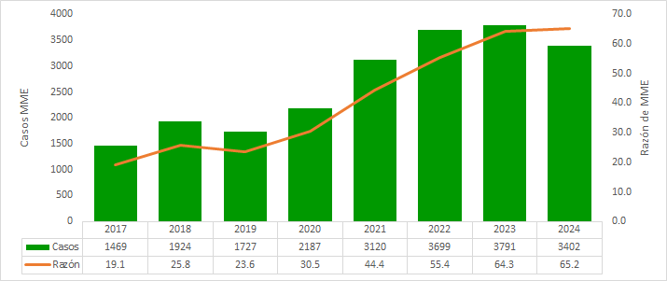 | Entre 2017 y 2024, Antioquia presentó un aumento sostenido en los casos notificados de morbilidad materna extrema (MME), con un pico en 2023. En 2024 se registró la mayor razón de MME, influida en parte por la reducción del 11,5 % en los nacidos vivos frente a 2023. El 68,4 % de los casos se concentró en mujeres de 20 a 34 años, con una razón de 61,0 casos por 1.000 nacidos vivos, aunque el riesgo aumenta progresivamente con la edad materna. Territorialmente, las subregiones de Oriente, Valle de Aburrá y Nordeste presentaron razones superiores a la departamental. En cuanto a las características sociodemográficas, el 85,6 % de las mujeres notificadas pertenecía a los estratos 1, 2 y 3, y el 75,6 % residía en área urbana. Aunque solo el 2,4 % de los casos correspondió a población afrodescendiente y el 0,6 % a población indígena, la relación entre MME y muerte materna evidenció mayor vulnerabilidad en estos grupos: se registró una muerte materna por cada 21 mujeres con MME en población indígena, una por cada 42 en población afrodescendiente y una por cada 255 en mujeres sin pertenencia étnica. Finalmente, más del 87,7 % de los casos ingresaron al SIVIGILA con uno o dos criterios de inclusión, lo que sugiere predominio de casos sin alta severidad clínica. El índice de letalidad por MME fue de 0,5 % (16 fallecimientos entre 3.402 casos notificados) y el índice de mortalidad perinatal y neonatal tardía asociada fue de 0,26 %, resultados que, aunque favorables, requieren monitoreo continuo y fortalecimiento de la atención materna oportuna, diferencial y resolutiva.
 |  | Mortalidad materna | 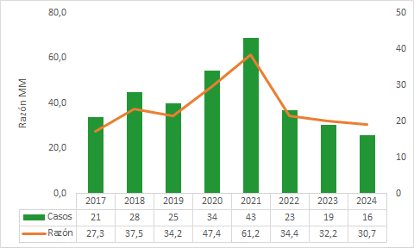 | La mortalidad materna en Antioquia presentó un comportamiento atípico en 2017, seguido de una tendencia más estable en 2018 y 2019. En 2020 y 2021 se observó un incremento de la razón de mortalidad materna (RMM), asociado principalmente al impacto de la pandemia por COVID-19 sobre el acceso y la oportunidad de la atención. A partir de 2022, la RMM retomó niveles similares a los de 2019 y desde entonces muestra un descenso progresivo. En 2024, la razón departamental se ubicó en 30,7 muertes maternas por cada 100.000 nacidos vivos, lo que constituye un referente clave para la priorización territorial y la orientación de acciones. El análisis por edad evidencia mayor riesgo en los extremos del curso de vida reproductivo, particularmente en mujeres de 15 a 19 años y de 40 años o más, patrón que también se observa en la morbilidad materna extrema. Por subregiones, sobresalen el ascenso progresivo en Nordeste y Norte, la reaparición de casos en Suroeste en 2024, y la persistencia de eventos en Bajo Cauca y Valle de Aburrá a lo largo de los siete años analizados. En contraste, Magdalena Medio, Occidente y Urabá muestran una tendencia al descenso o ausencia de casos durante al menos los últimos tres años. En cuanto a las características sociodemográficas, el 86,7 % de las muertes maternas ocurrió en mujeres de estratos 1, 2 y 3; el 50 % correspondió a afiliadas al régimen contributivo y el 6 % a mujeres sin afiliación al sistema de salud durante la gestación. Además, el 68,8 % de las muertes se debió a causas indirectas, incluyendo el fallecimiento de una mujer indígena y dos mujeres afrodescendientes, también por causas indirectas. Estos hallazgos refuerzan la necesidad de sostener y focalizar las intervenciones, priorizando subregiones con RMM superior a la departamental y fortaleciendo estrategias como la consulta preconcepcional, la prevención del embarazo no deseado y la atención materna con enfoque diferencial e intercultural.
 |  | Mortalidad perinatal y neonatal tardía | 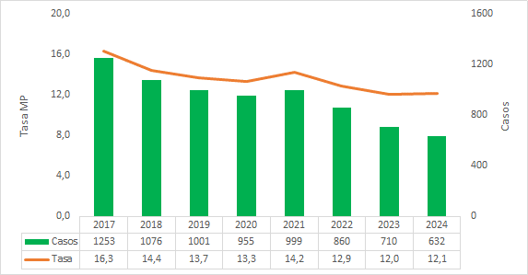 | La mortalidad perinatal y neonatal tardía en Antioquia muestra una tendencia descendente, interrumpida solo por un leve incremento en 2021, probablemente asociado a la pandemia por COVID-19. En 2024 se registró el menor número de casos, con una tasa de 12,2 muertes por cada 1.000 nacidos vivos, inferior al promedio nacional (12,9), lo que sugiere avances en la atención obstétrica y neonatal. Sin embargo, persisten brechas territoriales, ya que varias subregiones superan la tasa departamental. Por edad materna, se mantiene un patrón de mayor riesgo en los extremos del curso de vida reproductivo. Territorialmente, Occidente presentó la tasa más alta de mortalidad perinatal, mientras Nordeste ocupó el segundo lugar, con una tasa cercana a 16 muertes perinatales por cada 1.000 nacidos vivos; esto resulta especialmente relevante porque esta última subregión también registra la mayor razón de mortalidad materna. En contraste, Oriente, Norte y Valle de Aburrá se ubicaron por debajo de la tasa departamental. En las características sociodemográficas y clínicas, se encontró que el 69,9 % de los casos correspondió a mujeres residentes en áreas urbanas, el 50,8 % pertenecía al régimen subsidiado y el 6,1 % reportó pertenencia étnica (3,1 % afrodescendientes y 3,0 % indígenas). Además, se evidenció una alta carga de prematuridad: el 54,2 % de los partos ocurrió con 30 semanas o menos y el 71,8 % con 35 semanas o menos. A esto se suma que el 5,8 % de los partos fue extra-institucional, condición que incrementa el riesgo de desenlaces adversos prevenibles. El análisis de las unidades de mortalidad perinatal y neonatal tardía de 2024 identificó fallas recurrentes en la implementación de acciones preventivas, baja percepción del riesgo, incumplimiento de la demanda inducida, deficiencias en la adherencia a guías clínicas, debilidades en la articulación intersectorial y problemas en el diligenciamiento de la historia clínica. En conjunto, estos hallazgos muestran avances departament
 | Comportamiento de la mortalidad en menores de 5 años a nivel mundial, regional y nacional | Estado del arte | 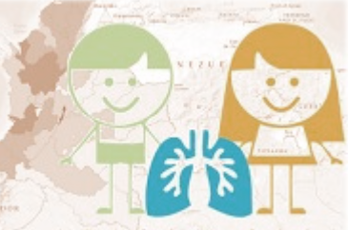 | La mortalidad en menores de cinco años por IRA, EDA y desnutrición aguda severa sigue siendo un indicador clave de las condiciones de vida, la equidad y la capacidad de respuesta del sistema de salud. Aunque Colombia ha avanzado en la reducción de la mortalidad infantil, persisten brechas territoriales y sociales, especialmente en poblaciones vulnerables. En Antioquia, pese a presentar indicadores inferiores al promedio nacional, continúan las inequidades en subregiones con menor acceso a servicios básicos y de salud. La IRA sigue siendo la principal causa de muerte dentro de este grupo, mientras que la EDA y la desnutrición aguda mantienen una estrecha relación con deficiencias en saneamiento, seguridad alimentaria y atención integral. Para 2024, la tasa nacional de mortalidad integrada se ubicó en 12,8 muertes por 100.000 menores de cinco años, y se destacó una disminución histórica de la mortalidad por desnutrición aguda, reflejando avances en detección y atención, especialmente en poblaciones vulnerables. En conjunto, estas causas reflejan un círculo prevenible que exige fortalecer la atención a la primera infancia y la acción sobre los determinantes sociales.
 |  | Mortalidad por Enfermedad Diarreica Aguda (EDA), Infección Respiratoria Aguda (IRA) o Desnutrición (DNT) | 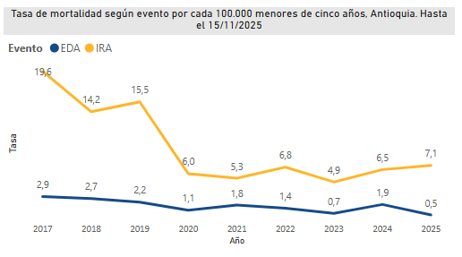 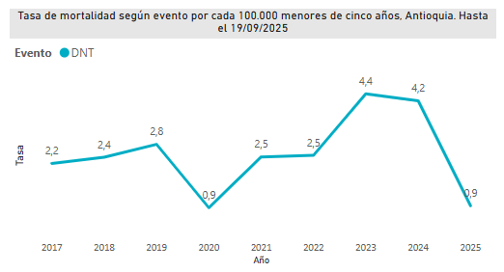 | En los últimos años, Antioquia ha implementado estrategias orientadas a reducir las brechas territoriales y la mortalidad evitable en menores de cinco años, con énfasis en eventos como la Enfermedad Diarreica Aguda (EDA), la Infección Respiratoria Aguda (IRA) y la Desnutrición (DNT). En la última década, la mortalidad por EDA ha presentado un comportamiento fluctuante, con picos en 2017 (2,9) y 2018 (2,7) por 100.000 nacidos vivos, seguida de una reducción sostenida hasta 2023 (0,7). No obstante, en 2024 se registró un incremento del 166 %, alcanzando 1,9, asociado principalmente a barreras de acceso, retrasos en la atención y dificultades en el reconocimiento de signos de alarma; pese a ello, el departamento ha mantenido tasas inferiores al promedio nacional. Para 2025, con corte preliminar, se estima una nueva disminución a 0,5. Por su parte, la mortalidad por IRA evidencia una tendencia descendente, pasando de 19,6 en 2017 a 7,1 muertes por 100.000 menores de cinco años en 2025, lo que representa una reducción del 63,8 %, aunque con picos en 2019 (15,5) y 2022 (6,8), y un leve incremento reciente (6,5 a 7,1 entre 2024 y 2025). Este comportamiento se relaciona con determinantes estructurales como el bajo peso al nacer, la malnutrición, la ausencia de lactancia materna exclusiva, el hacinamiento y las barreras de acceso a servicios de salud. En cuanto a la mortalidad por DNT, aunque Antioquia mantiene históricamente tasas inferiores a las nacionales, persiste como un factor crítico. En 2023 se registró un pico de 4,4 muertes por 100.000 menores de cinco años frente a 8,8 a nivel nacional, y su impacto es especialmente relevante al incrementar el riesgo de mortalidad por IRA y EDA, particularmente en menores de dos años. La mortalidad se concentra principalmente en menores de un año, que representan el 52,63 % de las muertes por IRA y el 68 % por desnutrición. Se evidencian además inequidades territoriales y sociales: el 57,8 % de las muertes por IRA ocurre en área

Regresar

Capítulo_VIII_ok
Regresar
Capítulo | Componente | Detalle | Resumen Gráfico | Resumen Descriptivo
SALUD MENTAL | Mortalidad | Mortalidad salud mental | 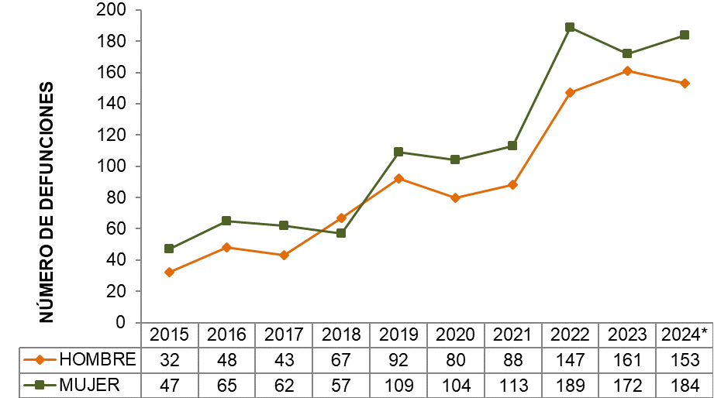 | En Antioquia, la mortalidad por trastornos mentales y del comportamiento entre 2015 y 2024 muestra una tendencia general ascendente, con incrementos más marcados desde 2018 y un pico en 2022. Aunque en 2023 se observa una leve reducción, en 2024 las defunciones vuelven a incrementarse en mujeres, mientras que en hombres presentan un ligero descenso. A lo largo del periodo, la mortalidad es consistentemente mayor en mujeres, con una brecha creciente desde 2021; en 2024 se registraron 184 defunciones en mujeres frente a 153 en hombres. Las defunciones asociadas al consumo de sustancias psicoactivas evidencian un aumento sostenido, especialmente en los últimos años, pasando en hombres de 9 casos en 2019 a 33 en 2023 y 29 en 2024. Esta causa afecta principalmente a la población masculina; sin embargo, se observa un incremento reciente en mujeres (6 casos en 2023 y 4 en 2024). Este comportamiento puede estar influenciado por subregistro y estigma en la certificación de las causas de muerte. Por su parte, la mortalidad por epilepsia presenta un comportamiento oscilante pero con tendencia creciente, especialmente desde 2020. El mayor número de casos se registra en hombres (pico de 100 en 2022), aunque en los últimos años se evidencia un aumento más acelerado en mujeres, alcanzando 82 defunciones en 2024. La mayor carga en hombres se asocia a su mayor exposición a causas externas, mientras que el incremento en mujeres podría reflejar cambios en riesgos, comorbilidades y acceso a servicios. En conjunto, estos eventos evidencian la necesidad de fortalecer la detección, el acceso oportuno a servicios de salud mental y neurológica, la continuidad del tratamiento y la reducción de factores de riesgo, considerando diferencias por sexo, posibles subregistros y determinantes sociales asociados.
 | Morbilidad | Morbilidad especifica salud mental |  | El acceso oportuno a servicios de salud mental en el primer nivel continúa siendo una prioridad, y el análisis de las consultas permite aproximarse a la demanda de atención, aunque corresponde a morbilidad atendida y no refleja la carga real de enfermedad. En 2024, los trastornos mentales y del comportamiento se mantienen como la principal causa de consulta en todos los ciclos vitales, con una participación creciente según la edad (79,11 % en primera infancia hasta 86,23 % en vejez). Se observa un incremento generalizado frente a 2023, especialmente en infancia y adolescencia, lo que sugiere una mayor detección y demanda de atención. Los trastornos asociados al consumo de sustancias psicoactivas continúan concentrándose en juventud y adultez, representando el 8,73 % y 7,64 % de las consultas en 2024, respectivamente. Aunque su comportamiento es relativamente estable, siguen constituyendo una carga importante, particularmente en jóvenes. En cuanto a la epilepsia, esta se concentra principalmente en la primera infancia (16,08 %) y la infancia (8,59 %), con una tendencia general a la disminución en la mayoría de los grupos, excepto en la vejez, donde se observa un leve incremento. El análisis por ciclo vital evidencia patrones diferenciados: en primera infancia e infancia predominan los trastornos mentales con alta participación y la epilepsia como segunda causa; en adolescencia se observa aumento reciente, junto con mayor relevancia del consumo de sustancias; en juventud se concentra la mayor carga por consumo de sustancias; en adultez el comportamiento es más estable, con predominio de depresión y ansiedad; y en vejez se registran altas proporciones de trastornos mentales, con incremento en la demanda asociado a condiciones cognitivas y afectivas del envejecimiento. En conjunto, el comportamiento ascendente de las consultas por salud mental entre 2015 y 2024 confirma la necesidad de fortalecer las acciones de promoción, prevención, detección temprana y atención integ
 | Conducta Suicida | Comportamiento del intento de suicidio | 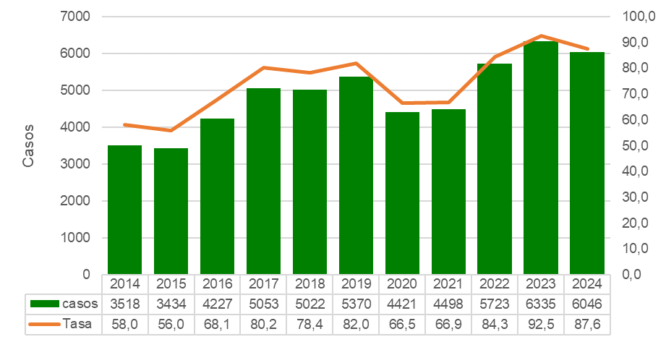 | El intento de suicidio se define como una conducta autoinfligida sin desenlace fatal, siendo el antecedente de intentos previos uno de los principales factores de riesgo para el suicidio consumado, al evidenciar mayor vulnerabilidad y probabilidad de recurrencia. Se trata de un fenómeno de carácter multifactorial, asociado a la interacción de factores biológicos, psicológicos y sociales, entre los que destacan los trastornos mentales (especialmente depresión), el consumo de sustancias psicoactivas (particularmente alcohol) y características individuales como impulsividad, agresividad y dificultades en la toma de decisiones. En Antioquia, se observa una tendencia ascendente sostenida del evento. Entre 2014 y 2025, los casos aumentaron de 3.518 a 6.046, lo que representa un incremento superior al 70%. Las tasas también evidencian crecimiento, pasando de 58,0 a 92,5 por 100.000 habitantes (pico en 2023). Aunque se registró una disminución en 2020-2021 asociada a la pandemia por COVID-19, la tendencia se retoma a partir de 2022, manteniéndose en niveles elevados en 2024 y 2025. En conjunto, el comportamiento muestra un patrón creciente con fluctuaciones coyunturales, sin retornar a niveles previos a 2017, lo que refuerza la necesidad de fortalecer la prevención, la detección temprana, el acceso a servicios de salud mental y la articulación intersectorial.
 |  |  | 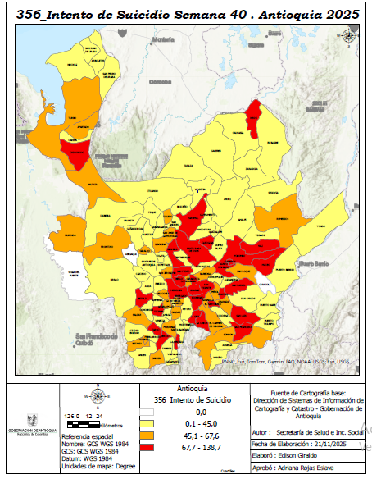 | El análisis territorial del intento de suicidio en 2025 evidencia una alta heterogeneidad entre municipios, con tasas que oscilan entre 0,0 y 138,7 por 100.000 habitantes, lo que refleja brechas significativas entre subregiones y al interior de estas. Se identifica un corredor de alto riesgo en las subregiones Oriente, Norte, Nordeste y algunos municipios del Valle de Aburrá, con tasas en los rangos más elevados (67,7–138,7 por 100.000 habitantes). Este patrón puede estar asociado a dinámicas poblacionales, factores socioeconómicos y mayor capacidad de detección. En contraste, subregiones como Occidente, Suroeste, Urabá y Magdalena Medio presentan tasas más bajas (0,1–45,0), lo cual debe interpretarse con cautela debido a posibles subregistros, barreras de acceso y limitaciones en la oferta de servicios de salud mental. El Valle de Aburrá muestra un comportamiento heterogéneo, con municipios en niveles medios y altos, lo que evidencia la necesidad de intervenciones diferenciadas incluso en contextos urbanos, ajustadas a las particularidades territoriales.
 |  | Comportamiento de Suicidio | 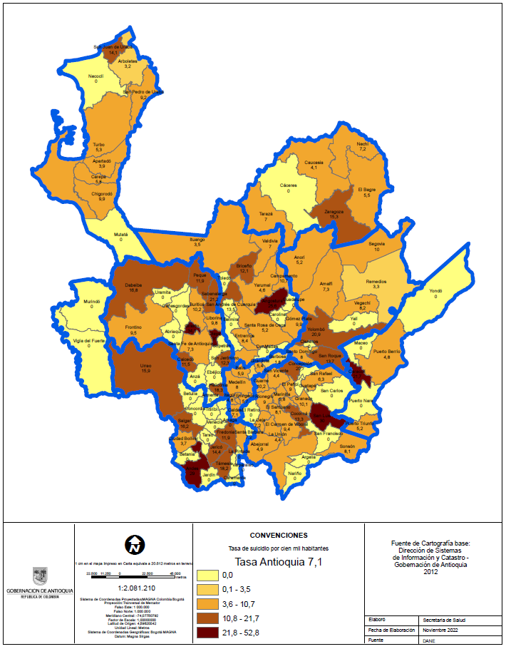 | La mortalidad por suicidio en Antioquia (2010–2024) muestra una tendencia general ascendente, pasando de tasas estables entre 5,3–5,6 (2010–2014) a un incremento sostenido desde 2015. El crecimiento se intensifica entre 2016 y 2021 (6,4–7,3), con un pico en 2023 de 8,6 por 100.000 habitantes, el más alto del periodo. Aunque en 2024 desciende a 7,4, esta cifra se mantiene por encima del promedio histórico, sin revertir la tendencia de fondo. A nivel territorial, se evidencian dinámicas diferenciadas. El Valle de Aburrá concentra la mayor carga, aunque con reducción reciente (390 en 2023 a 173 en 2025), seguido por el Oriente, que también presenta disminución pero se mantiene como subregión prioritaria. Subregiones como Suroeste, Occidente y Urabá muestran tendencias descendentes, mientras que el Norte presenta un comportamiento fluctuante y territorios como Magdalena Medio y Bajo Cauca registran bajas cifras, posiblemente influenciadas por subregistro. En conjunto, más del 70 % de los casos se concentran en Valle de Aburrá y Oriente, lo que refuerza la necesidad de intervenciones focalizadas, fortalecimiento de la vigilancia epidemiológica y ampliación del acceso a servicios de salud mental, especialmente en territorios con posibles subregistros.
 | Comportamiento de Violencia | Comportamiento de Violencia de Género en Antioquia | 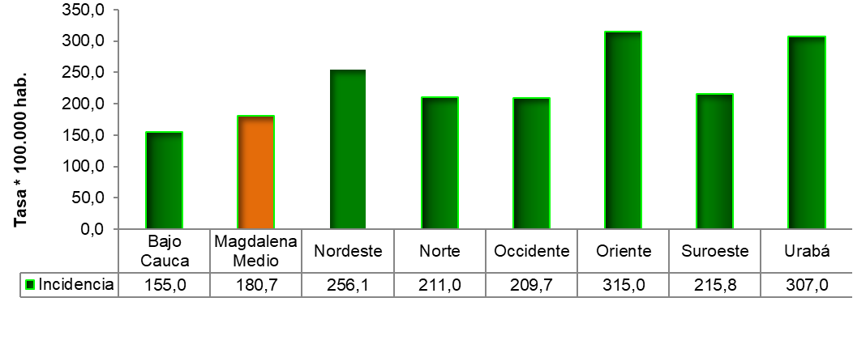 | La violencia de género e intrafamiliar en Antioquia se mantiene como un problema relevante de salud pública, afectando principalmente a mujeres, niñas, niños y adolescentes. Aunque se evidencia una leve disminución en las tasas, persisten altos niveles de violencia física y sexual. Se mantienen brechas estructurales como desigualdad de género, dependencia económica, debilidad de redes de apoyo y limitaciones en el acceso a servicios, junto con diferencias territoriales y posibles subregistros. A nivel territorial, 31 municipios presentan tasas críticas, destacándose Yondó (714,04), El Retiro (589,83) y Carolina del Príncipe (588,86 por 100.000). El Valle de Aburrá registra la mayor violencia sexual (125,55), con altas tasas en Girardota, Medellín, Copacabana y La Estrella. Las mujeres concentran el 85 % de los casos. Por curso de vida: primera infancia (negligencia 109,9), adolescencia (violencia sexual 326,3) y jóvenes/adultos jóvenes (violencia física 312,4 y 303,7). En conjunto, persisten niveles elevados y territorios prioritarios, lo que exige fortalecer la prevención, la atención integral y la articulación intersectorial con enfoque territorial y diferencial.
 | Acciones | Fortalecimiento Salud Mental |  | El Plan de Desarrollo “Por Antioquia Firme” establece un marco integral para la salud mental, centrado en la articulación intersectorial, la asistencia técnica y la optimización de recursos, mediante el fortalecimiento del ecosistema de salud mental en municipios y ESE, con énfasis en conducta suicida, violencias y consumo de sustancias. Antioquia se posiciona como pionero nacional al implementar la estrategia SAFER de la OMS, orientada a reducir la morbimortalidad y los impactos sociales del consumo nocivo de alcohol, especialmente en poblaciones vulnerables. Este enfoque se complementa con estrategias comunitarias como Escuchaderos Antioquia y Zonas de Orientación Escolar, que favorecen la detección temprana y el acceso a servicios. Además, la línea #106 brinda atención continua, gratuita y confidencial en crisis psicosociales en la mayoría de municipios. Programas como La Aventura de Crecer y Competencias Parentales fortalecen la prevención temprana, promoviendo habilidades socioemocionales y prácticas de crianza positiva, consolidando un modelo integral y sostenible de salud mental en el departamento.
Regresar

Capítulo_IX
Regresar
Capítulo | Componente | Detalle | Resumen Gráfico | Resumen Descriptivo
Poblaciones vulnerables | Población migrante | Contexto | 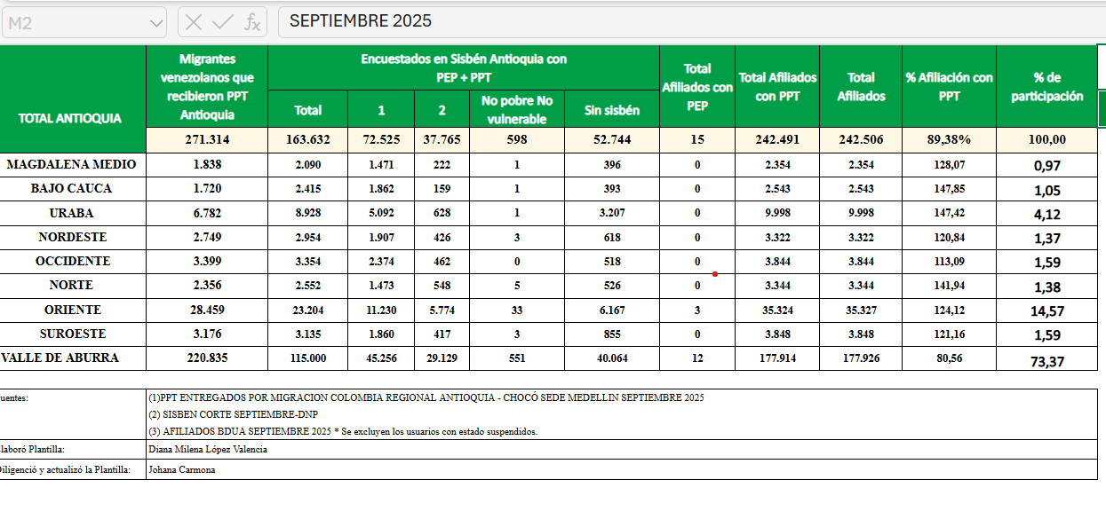 | Antioquia se configura como un territorio geoestratégico clave para el tránsito y asentamiento de población migrante, especialmente en rutas hacia Centro y Norteamérica, lo que ha favorecido su establecimiento en los 125 municipios del departamento. Se estima que residen cerca de 390.000 personas migrantes (5,6 % de la población) , lo que ha generado un impacto significativo en el sistema de salud, obligando a ajustes en aseguramiento, prestación de servicios y gestión de recursos. Aunque existe marco normativo y apoyo financiero nacional, el sistema ha debido adaptarse progresivamente a este fenómeno. En respuesta, la institucionalidad departamental ha orientado sus acciones en el Plan Decenal de Salud Pública y el Plan Territorial de Salud, fortaleciendo la articulación con EAPB, IPS y la red pública. En conjunto, la migración, especialmente venezolana, representa un reto estructural para el sistema de salud, que ha requerido procesos de adaptación y resiliencia institucional para garantizar el derecho a la salud y la atención integral de esta población.
 |  | Análisis de la situación | 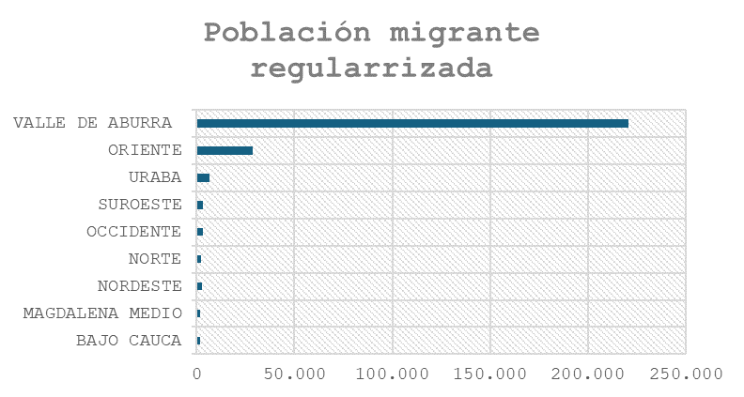 | La población migrante venezolana en Antioquia se concentra principalmente en Medellín y el Valle de Aburrá, aunque está presente en todo el departamento. Persisten condiciones de vulnerabilidad asociadas a movilidad constante, consumo de sustancias y dificultades de caracterización, lo que limita la calidad de la información. El Decreto 216 de 2021 incrementó la irregularidad migratoria, generando barreras de aseguramiento y mayor presión financiera sobre los territorios, especialmente por la atención de urgencias. A pesar de ello, se evidencian avances: el 67 % de la población migrante regularizada está afiliada al régimen subsidiado, resultado de acciones articuladas en salud pública, regularización y participación social. Los determinantes sociales (estatus migratorio, vivienda, empleo informal) profundizan inequidades en salud y favorecen el uso de urgencias como puerta de entrada. Además, surge la migración inversa como fenómeno a monitorear. En conjunto, el sistema de salud ha mostrado capacidad de adaptación y resiliencia, aunque persisten retos en aseguramiento, financiación y equidad en el acceso. En conclusion el fenómeno migratorio ha generado importantes desafíos para el sistema de salud, pese a los avances en articulación institucional y ampliación del aseguramiento. Persisten brechas en el acceso a los servicios, la coordinación interinstitucional, la gestión de la información y la respuesta a los determinantes sociales, especialmente en municipios con alta presión migratoria. Se requiere fortalecer la gestión territorial, la caracterización de la población migrante y la articulación entre actores para reducir las inequidades y garantizar una atención integral y oportuna.
 | Personas habitantes de calle | Contexto |  | La habitanza en calle constituye una problemática prioritaria de salud pública en Antioquia, asociada a factores como la pobreza, la exclusión social, el consumo de sustancias psicoactivas, los trastornos de salud mental y la fragilidad de las redes de apoyo. Su abordaje se fundamenta en el Plan Decenal de Salud Pública, el Plan Territorial de Salud y la Política Pública para Habitantes de Calle, con un enfoque de atención integral, derechos y determinantes sociales. En este contexto, el ASIS busca caracterizar esta población, identificar las principales inequidades y orientar acciones intersectoriales para la prevención, atención e inclusión social.
 |  | Análisis de la situación |  | El fenómeno de la habitanza en calle en Colombia presenta una alta concentración en los centros urbanos, con predominio de hombres jóvenes y adultos, y en Antioquia se concentra principalmente en el Valle de Aburrá, especialmente en Medellín y su área metropolitana. Aunque esta es la zona de mayor concentración, la problemática también está presente en diferentes municipios y subregiones, con características y magnitudes diversas que requieren respuestas diferenciadas. Desde los determinantes sociales de la salud, la habitanza en calle está asociada a pobreza, exclusión social, baja escolaridad, desempleo, ruptura de redes familiares, consumo de sustancias psicoactivas y problemas de salud mental, factores que favorecen la permanencia y cronificación de esta condición. Asimismo, la población presenta una alta carga de enfermedad, con mayor riesgo de enfermedades transmisibles, enfermedades crónicas, trastornos mentales, violencias e inseguridad alimentaria, agravados por las barreras de acceso y la discontinuidad en la atención en salud. El análisis territorial evidencia desigualdades en la capacidad institucional de respuesta, ya que mientras el Valle de Aburrá dispone de una mayor oferta de servicios especializados, en la mayoría de los municipios persisten limitaciones en cobertura, atención integral y continuidad del cuidado. Además, la persistencia de estigmas y prácticas de exclusión social incrementa la vulnerabilidad de esta población. En síntesis, la habitanza en calle es la expresión de desigualdades sociales, económicas y sanitarias acumuladas, por lo que su abordaje requiere fortalecer la gestión territorial, reducir las brechas de inequidad y consolidar estrategias intersectoriales de prevención, atención integral, inclusión social y restablecimiento de derechos.
 | Población LGTBIQ+ | Contexto |  | La población LGBTIQ+ en Antioquia continúa enfrentando barreras de discriminación, violencia y exclusión social que limitan el acceso a derechos fundamentales, especialmente en salud, educación y empleo. Estas situaciones, sumadas a las debilidades en los sistemas de información y en la implementación de acciones con enfoque diferencial, dificultan la identificación de inequidades y el seguimiento de las políticas públicas. En este contexto, es fundamental fortalecer el análisis de los determinantes sociales y consolidar servicios de salud inclusivos, equitativos y respetuosos de la diversidad.
 |  | Análisis de la situación |  | La situación de salud de la población LGBTIQ+ en Antioquia está marcada por desigualdades derivadas de la discriminación, la exclusión social y las barreras de acceso a los servicios de salud, que afectan con mayor intensidad a personas trans, no binarias, intersexuales y jóvenes. Estas inequidades se agravan por la limitada disponibilidad de información diferencial, la implementación desigual de los lineamientos nacionales y las brechas en las capacidades institucionales de los territorios. En este contexto, se requiere fortalecer los sistemas de información, la atención con enfoque diferencial y de derechos, y la articulación intersectorial, con el fin de reducir las inequidades y garantizar un acceso equitativo e inclusivo a los servicios de salud. En conclusión, aunque el departamento presenta avances normativos y programáticos, persisten desafíos para garantizar el derecho a la salud de esta población. Es necesario fortalecer los sistemas de información, la atención con enfoque diferencial y de derechos, las capacidades institucionales y la articulación intersectorial, promoviendo servicios inclusivos y la participación comunitaria para reducir las inequidades y prevenir las violencias basadas en prejuicio.
 | Población campesina | Contexto |  | En la última década, el campesinado colombiano ha logrado importantes avances en su reconocimiento político y jurídico, consolidándose como sujeto de especial protección constitucional. En Antioquia, aunque se han implementado políticas para fortalecer la agricultura campesina y el desarrollo rural, persisten brechas en acceso a salud, educación, infraestructura, empleo y seguridad social, además de inequidades de género y los impactos del conflicto armado y el cambio climático. En este contexto, es necesario fortalecer la Atención Primaria en Salud, la presencia del talento humano en las zonas rurales y las acciones intersectoriales que promuevan la equidad, la soberanía alimentaria y el mejoramiento de las condiciones de vida de la población campesina.
 |  | Análisis de la situación | 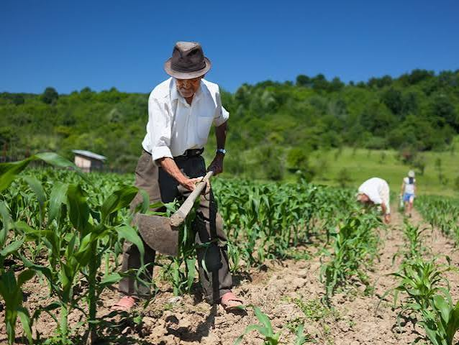 | El campesinado antioqueño es un actor fundamental para la soberanía alimentaria, la conservación ambiental y el desarrollo territorial; sin embargo, continúa enfrentando desigualdades estructurales que limitan sus condiciones de vida. Entre los principales desafíos se encuentran el envejecimiento de la población rural, la migración de jóvenes, la pobreza multidimensional, la limitada infraestructura, las brechas en salud, educación, conectividad y vivienda, así como la alta informalidad laboral y las dificultades de acceso a tierra, crédito y mercados. Estas condiciones se han visto agravadas por los efectos del conflicto armado y el cambio climático, que han incrementado la vulnerabilidad de las familias campesinas. Aunque el reconocimiento del campesinado como sujeto de especial protección constitucional representa un avance importante, persisten brechas entre el marco normativo y su implementación en los territorios. En este contexto, es necesario fortalecer las políticas públicas dirigidas al campesinado mediante acciones integrales que mejoren el acceso a servicios básicos, la Atención Primaria en Salud con enfoque rural, la infraestructura, la formalización de tierras, el acceso a mercados y la participación comunitaria, contribuyendo a reducir las inequidades y promover un desarrollo rural sostenible y equitativo.
 | Población étnica | Contexto | 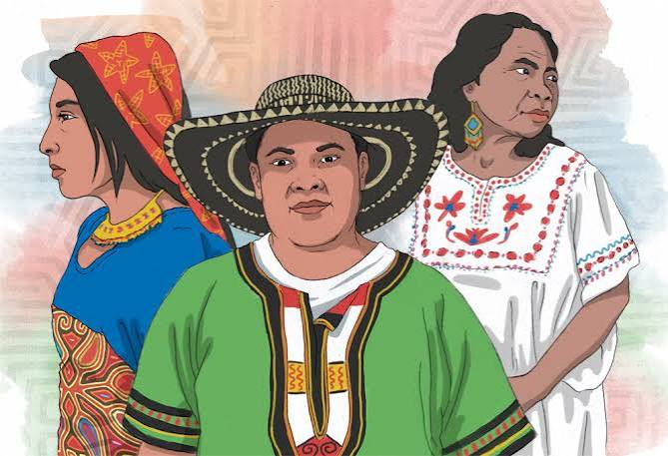 | Las poblaciones étnicas de Antioquia, pueblos indígenas, pueblo Rrom y comunidades afrodescendientes constituyen un componente fundamental de la diversidad cultural y territorial del departamento. No obstante, persisten desigualdades históricas asociadas al despojo territorial, la discriminación, el conflicto armado y las limitaciones en el acceso a servicios básicos y de salud, que afectan de manera significativa sus condiciones de vida y bienestar. Estas comunidades enfrentan barreras geográficas, pobreza multidimensional, deficiencias en saneamiento básico y una limitada oferta de servicios de salud con pertinencia cultural, especialmente en territorios rurales y dispersos. Esta situación evidencia la necesidad de fortalecer un modelo de atención intercultural, articulado con los sistemas propios de salud y orientado por los determinantes sociales. En este contexto, el análisis de la situación de salud con enfoque étnico resulta fundamental para comprender las inequidades desde una perspectiva participativa, reconociendo las concepciones propias de salud, territorio y medicina ancestral, y orientando respuestas institucionales más equitativas, interculturales y sostenibles.
 |  | Análisis de la situación |  | Las poblaciones étnicas de Antioquia se concentran principalmente en Urabá, Occidente, Norte, Bajo Cauca y el Valle de Aburrá, donde persisten desigualdades históricas relacionadas con el acceso a la salud, la protección territorial y la garantía de derechos. Estas inequidades están influenciadas por la pobreza, el conflicto armado, la ruralidad dispersa, la deforestación, la minería ilegal y las limitaciones en infraestructura y servicios básicos. Las comunidades enfrentan barreras de acceso a servicios de salud con pertinencia cultural, limitada articulación entre los sistemas propios de salud y el sistema oficial, y escasez de talento humano con enfoque intercultural. Como resultado, presentan una mayor carga de enfermedades transmisibles, desnutrición, problemas de salud materno-infantil, afectaciones en salud mental y mortalidad evitable. En este contexto, es necesario fortalecer estrategias integrales e interculturales que reduzcan las inequidades, mejoren el acceso a servicios de salud y articulen la respuesta institucional con los sistemas propios de las comunidades étnicas.
 | Mujeres | Contexto | 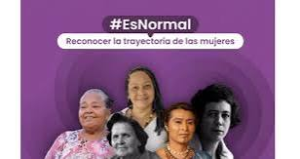 | La situación de salud de las mujeres en Antioquia continúa marcada por desigualdades de género que afectan su bienestar, el acceso a los servicios de salud y el ejercicio de sus derechos. Estas inequidades, relacionadas con la violencia basada en género, la informalidad laboral, las brechas educativas y las barreras en la atención integral, impactan con mayor intensidad a mujeres rurales, indígenas, afrodescendientes, jóvenes y adultas mayores. Estas condiciones se reflejan en indicadores como la mortalidad materna, la salud sexual y reproductiva, la salud mental y las violencias, constituyendo un desafío prioritario para la salud pública. En este contexto, se requieren acciones integrales e intersectoriales con enfoque de género y territorial que contribuyan a reducir las inequidades y garantizar el derecho a la salud de las mujeres.
 |  | Análisis de la situación |  | La situación de salud de las mujeres en Antioquia evidencia avances en salud sexual y reproductiva, como la disminución del embarazo adolescente y el fortalecimiento de los servicios dirigidos a adolescentes y jóvenes. Sin embargo, persisten desigualdades territoriales, socioeconómicas y de género, especialmente en zonas rurales, que limitan el acceso oportuno a servicios especializados y afectan con mayor intensidad a mujeres en condición de vulnerabilidad. La violencia basada en género continúa siendo uno de los principales problemas de salud pública, mientras que persisten desafíos en la reducción de la mortalidad materna, la prevención del VIH, el control del cáncer de mama y de cuello uterino, y el fortalecimiento de la salud mental. Aunque el incremento de la inversión departamental representa una oportunidad para fortalecer las políticas públicas con enfoque de género, aún es necesario consolidar estrategias integrales e intersectoriales que reduzcan las brechas territoriales y garanticen el derecho a la salud de las mujeres.

Regresar

Capítulo_X
Regresar
Capítulo | Detalle | Resumen Gráfico | Resumen Descriptivo
EFECTOS DE LA CONTAMINACIÓN POR MERCURIO | Efectos en la salud |  | La intoxicación crónica por mercurio se produce por la exposición prolongada a vapores de mercurio, principalmente en actividades mineras e industriales, afectando de forma predominante el sistema nervioso. Las principales manifestaciones incluyen alteraciones neuropsiquiátricas (eretismo mercurial), como irritabilidad, ansiedad, depresión, insomnio, pérdida de memoria y labilidad emocional, además de temblor progresivo, inicialmente fino y posteriormente incapacitante. También pueden presentarse trastornos gastrointestinales y estomatitis mercurial, caracterizada por hipersalivación, gingivitis y pérdida de piezas dentales. En la intoxicación por metilmercurio, el cuadro clínico es progresivo y puede evolucionar hacia neuroencefalopatía tóxica, con parestesias, ataxia, disartria, alteraciones visuales, sordera y parálisis. Además, el metilmercurio atraviesa la placenta, ocasionando graves efectos en el feto, como parálisis cerebral, retraso del desarrollo neurológico y déficit motor, que pueden manifestarse desde el nacimiento o durante la infancia.
 | Estrategias para eliminación del mercurio y Estrategia Colombia libre de Mercurio-Planet Gold-PNUD |  | Colombia ha fortalecido el marco normativo para prevenir y eliminar el uso del mercurio, mediante la Ley 1658 de 2013, la ratificación del Convenio de Minamata y la implementación del Plan Único Nacional de Mercurio (PUNHg) y el Plan de Acción Sectorial Ambiental de Mercurio (PASAHg). Como resultado, el uso de mercurio está prohibido en la minería desde 2018 y en todas las actividades industriales desde 2023. A pesar de estos avances, persisten desafíos relacionados con el ingreso ilegal y el uso clandestino del mercurio, así como con los impactos ambientales y en salud derivados de décadas de utilización. La minería artesanal y de pequeña escala continúa siendo la principal fuente de liberación de mercurio al ambiente, especialmente durante los procesos de extracción de oro, lo que mantiene riesgos para los ecosistemas y la salud de las poblaciones expuestas. En este contexto, el Estado ha fortalecido la gestión integral del ciclo del mercurio, desde su importación hasta el control de su uso y disposición.
 | 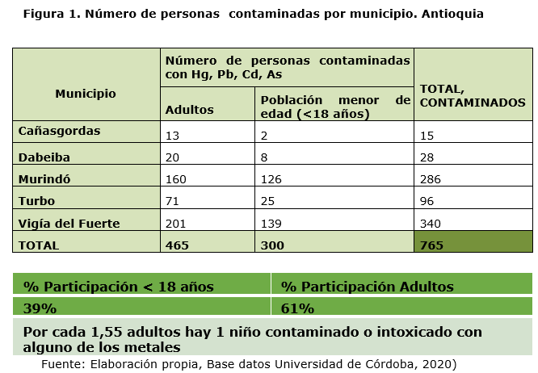 Sentencia T-622 de 2016 |  | La Sentencia T-622 de 2016 de la Corte Constitucional reconoció al río Atrato como sujeto de derechos, con el fin de garantizar su protección y conservación. En cumplimiento de la Orden Octava, diversas entidades nacionales y regionales, con apoyo académico y técnico, realizaron estudios toxicológicos y epidemiológicos para evaluar la contaminación por mercurio y otros metales pesados, así como sus efectos en la salud de las comunidades ribereñas. Estos estudios permitieron establecer una línea base de indicadores ambientales y evidenciaron la presencia de intoxicación por mercurio, arsénico, plomo y cadmio en población de los municipios de Vigía del Fuerte, Murindó, Turbo, Cañasgordas y Dabeiba, ubicados en la cuenca del río Atrato.
 | Seguimiento a las EAPB del Departamento con presencia en los Municipios de Vigía del Fuerte, Murindó, Turbo, Cañasgordas y Dabeiba. |  | El Ministerio de Salud y Protección Social y el Instituto Nacional de Salud establecieron un plan para la entrega de resultados de laboratorio y la canalización de las personas con intoxicación por mercurio hacia la atención en salud. En Antioquia, la Secretaría Seccional de Salud y Protección Social lidera la articulación con las EAPB y realiza seguimiento trimestral para verificar la afiliación, el acceso oportuno a los servicios, el tratamiento y las acciones de promoción y prevención. Para ello, se efectúan cruces de información con la Base de Datos Única de Afiliados (BDUA) de la ADRES, lo que permite identificar el estado de afiliación, la EPS, el régimen, el nivel del Sisbén y otras variables relevantes para garantizar el seguimiento y la atención integral de la población afectada.
 | Brechas |  | * Baja percepción del riesgo de la población frente a la sintomatología y la importancia del cuidado de la salud, lo cual requiere involucrar participación de líderes locales para lograr la identificación de personas con problemas de salud relacionados a la intoxicación con mercurio. * Poca demanda de la especialidad de toxicología por parte de las Entidades Administradoras de Planes de Beneficios en salud del departamento. * Dificultades de acceso a la población de la zona rural de municipios como Murindó, Vigía del Fuerte y Turbo principalmente, lo cual indica que históricamente no ha habido acceso oportuno a la atención especializada de pacientes intoxicados. * Desarticulación de las acciones adelantadas desde nivel nacional, departamental y territorial.
 | Conclusiones |  | Antioquia concentra gran parte de la producción de oro del país, lo que la convierte en uno de los departamentos con mayor riesgo por exposición al mercurio, especialmente en Bajo Cauca, Urabá y Occidente. La exposición crónica al mercurio continúa afectando principalmente a comunidades rurales, ribereñas y étnicas, con especial impacto en niños, niñas y mujeres gestantes. Aunque se han fortalecido el seguimiento a las EAPB, la canalización de usuarios y el acceso a servicios especializados, persisten barreras de acceso y continuidad de la atención en zonas rurales. La minería ilícita y el ingreso ilegal de mercurio continúan siendo desafíos que requieren una mayor articulación entre los sectores de salud, ambiente, minería y justicia. Es necesario fortalecer la promoción, prevención, vigilancia epidemiológica y ambiental, así como impulsar alternativas productivas libres de mercurio y la participación comunitaria para reducir los riesgos en salud y ambiente.
 | Retos |  | * Mejorar la capacitación y competencias del personal de atención en salud y de otros actores involucrados en la atención a personas intoxicadas con metales pesados, principalmente el mercurio. * Acceso a la atención especializada lo cual se puede lograr, a través del fortalecimiento de la atención en telemedicina, principalmente para los municipios que tienen mayores dificultados con el acceso de la población a la consulta. * Promoción y prevención: La promoción y prevención de factores de riesgo y factores protectores, son áreas clave de enfoque para prevenir la intoxicación por mercurio especialmente en poblaciones vulnerables como lo son las comunidades ribereñas y las asentadas en municipios donde se practica la minería de extracción de oro de manera ilegal, mejorando así la atención a los afectados y la prevención de futuros casos de intoxicación por mercurio. * Coordinación y colaboración interinstitucional: La colaboración y articulación con los diferentes entes nacionales tales como el Ministerio de Salud, La Superintendencia de salud, el Instituto Nacional de Salud, el sector educación y otras entidades del orden departamental, dentro de la misma gobernación es prioritario y debe ser permanente para tratar de reducir la brecha en la elaboración de propuestas y acciones que puedan beneficiar a toda la población más vulnerable en el ámbito de la intoxicación por mercurio.
Regresar

Capítul_XI
Regresar
Capítulo | Detalle | Resumen Gráfico | Resumen Descriptivo
SITUACIÓN FRENTE A LA RESISTENCIA A LOS ANTIMICROBIANOS CON ENFOQUE DE UNA SOLA SALUD | Contexto |  | La resistencia a los antimicrobianos (RAM) es la capacidad de bacterias, virus, hongos y parásitos para resistir la acción de los medicamentos, reduciendo la eficacia de los tratamientos y convirtiéndose en una de las principales amenazas para la salud pública. Su aparición está relacionada tanto con mecanismos biológicos (mutaciones y transferencia de genes de resistencia) como con factores humanos, entre ellos el uso inadecuado de antibióticos, la automedicación, los tratamientos incompletos, el uso en la producción animal y las deficiencias en los programas de uso racional de antimicrobianos. La RAM incrementa la frecuencia de infecciones difíciles de tratar, obliga al uso de antibióticos de última línea, aumenta la mortalidad, prolonga las estancias hospitalarias y eleva los costos de atención. Además, compromete procedimientos esenciales de la medicina moderna, como cirugías, trasplantes, quimioterapia y cuidados intensivos, poniendo en riesgo la sostenibilidad de los sistemas de salud. En este contexto, los antimicrobianos deben considerarse un recurso esencial y no renovable, cuya preservación requiere fortalecer la vigilancia, el uso racional de estos medicamentos, los programas PROA, la prevención y el enfoque de Una Sola Salud, integrando acciones en los sectores humano, animal y ambiental para contener la propagación de la resistencia.
 | Epidemiología y carga de la RAM |  | La resistencia a los antimicrobianos (RAM) representa una de las principales amenazas para la salud pública mundial. En 2019 se atribuyeron 1,27 millones de muertes directamente a la RAM y cerca de 5 millones estuvieron asociadas a este fenómeno, cifras que continúan en aumento. La resistencia es especialmente alta en bacterias como Escherichia coli, Klebsiella pneumoniae, Acinetobacter baumannii, Pseudomonas aeruginosa y Staphylococcus aureus, limitando las opciones terapéuticas y aumentando los costos de atención. Las proyecciones indican que, de no fortalecerse las acciones de vigilancia, prevención y uso racional de antimicrobianos, la RAM podría ocasionar hasta 10 millones de muertes anuales hacia 2050, además de importantes pérdidas económicas y un incremento de la discapacidad y la pobreza, especialmente en países de ingresos bajos y medios. En este contexto, la RAM constituye un desafío prioritario para Antioquia, donde las desigualdades sociales, la ruralidad, la migración y las brechas en el acceso a los servicios de salud pueden favorecer su propagación, haciendo indispensable fortalecer la vigilancia, los programas PROA y las estrategias de prevención y control.
 | RAM en las Americas, Colomobia y salud en Antioquia |  | En la Región de las Américas, cerca de una de cada siete infecciones bacterianas presenta resistencia a antibióticos de primera línea, generando mayor mortalidad, reingresos hospitalarios y costos en salud. En Colombia, se estiman cerca de 4.850 muertes atribuibles y 19.600 asociadas a la RAM en 2021, con predominio de bacterias multirresistentes en hospitales y persistentes brechas en la vigilancia, especialmente en zonas rurales. La resistencia a los antimicrobianos (RAM) debe abordarse desde el enfoque de Una Salud (One Health), reconociendo la interacción entre la salud humana, animal y ambiental. El uso de antibióticos en la producción pecuaria, la contaminación ambiental y la circulación de bacterias resistentes favorecen su propagación, por lo que se requieren acciones coordinadas entre los sectores salud, agricultura, ambiente y saneamiento. En Antioquia, la RAM representa un problema transversal que incrementa la gravedad de las enfermedades, prolonga los tratamientos, aumenta los costos de atención y profundiza las inequidades en salud, lo que hace indispensable fortalecer la vigilancia, el uso racional de antimicrobianos y la articulación intersectorial.
 | Análisis de la situación | 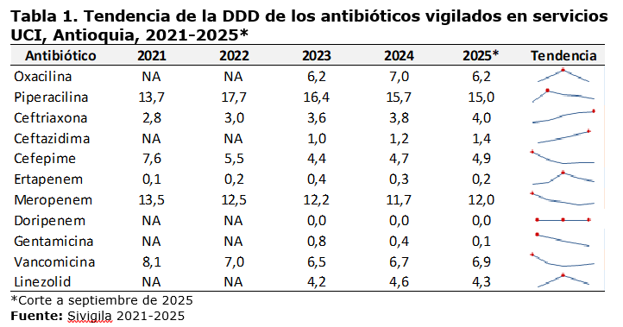 | La resistencia a los antimicrobianos (RAM) incrementa la gravedad de las enfermedades y afecta de manera transversal la salud pública en Antioquia. En personas con enfermedades crónicas como cáncer, diabetes, enfermedad renal y cardiovascular, las infecciones resistentes aumentan el riesgo de complicaciones, discapacidad, rehospitalización y mortalidad. En el ámbito materno-perinatal y neonatal, la RAM compromete la seguridad de cesáreas y la supervivencia de los recién nacidos, debido al aumento de infecciones y brotes por bacterias multirresistentes. La migración y la movilidad humana favorecen la circulación de bacterias resistentes, especialmente en contextos de hacinamiento y barreras de acceso a los servicios de salud. Además, la RAM genera impactos sociales y económicos importantes, como hospitalizaciones prolongadas, mayores costos para las familias, pérdida de productividad, discapacidad y afectaciones en la salud mental de pacientes y cuidadores. Finalmente, la baja percepción del riesgo, la automedicación, el uso inadecuado de antibióticos y la escasa educación comunitaria continúan impulsando la expansión de la RAM, lo que evidencia la necesidad de fortalecer la educación, la comunicación del riesgo y el uso racional de antimicrobianos.
 | Vigilancia de la resistencia bacteriana | 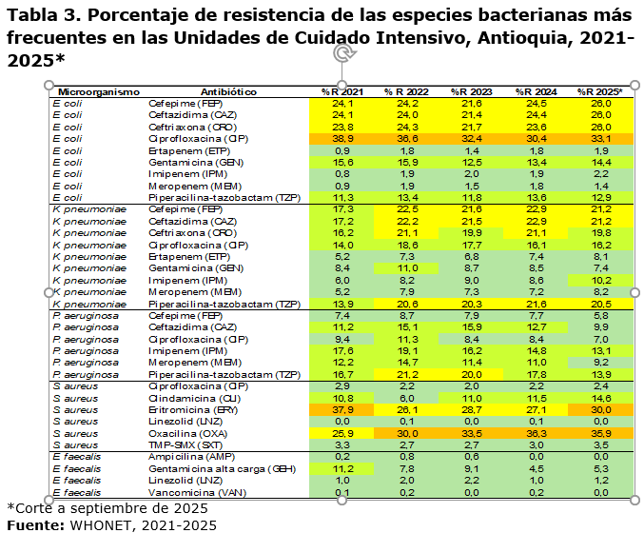 | La vigilancia de la resistencia bacteriana en Antioquia se realiza mediante el análisis de los perfiles de susceptibilidad reportados por los laboratorios de microbiología a través de WHONET y la confirmación de aislamientos en el Laboratorio Departamental de Salud Pública, siguiendo los lineamientos del Instituto Nacional de Salud. Esta vigilancia permite orientar las decisiones clínicas y fortalecer las acciones de control de la resistencia antimicrobiana. Hasta septiembre de 2025 se analizaron 66.154 aislamientos microbiológicos, identificándose 392 microorganismos. El 78 % correspondió a diez especies, predominando Escherichia coli (34 %), seguida de Klebsiella pneumoniae (11 %) y Staphylococcus aureus (10 %). Los aislamientos provinieron principalmente de muestras de orina, tejidos blandos, sangre y tracto respiratorio, con mayor concentración en urgencias y consulta externa (51 %). En las UCI, K. pneumoniae mostró un incremento de la resistencia a carbapenémicos, alcanzando en 2025 los niveles más altos del último quinquenio. E. coli mantuvo resistencia estable a cefalosporinas de tercera generación y baja resistencia a carbapenémicos, mientras que Pseudomonas aeruginosa evidenció una disminución de la resistencia. Entre los Gram positivos, S. aureus presentó un aumento sostenido de la resistencia a oxacilina, en contraste con Enterococcus faecalis, que mantuvo bajos niveles de resistencia y sin evidencia de resistencia a vancomicina.
 | Respuesta institucional y social |  | Antioquia ha fortalecido la vigilancia de la resistencia a los antimicrobianos (RAM) y del consumo de antibióticos, consolidando un sistema de monitoreo que mejora la identificación de riesgos y la toma de decisiones para prevenir las infecciones asociadas a la atención en salud (IAAS). Estas acciones se articulan con el Plan Decenal de Salud Pública 2022–2031 y con la Resolución 2471 de 2022, que impulsa la implementación de los Programas de Optimización de Antimicrobianos (PROA) y de Prevención y Control de Infecciones (PCI). Durante 2025 se fortaleció la capacidad institucional mediante la conformación del Comité Departamental de IAAS y RAM, la realización de 17 visitas de inspección a EAPB, 139 asistencias técnicas a IPS, EAPB y secretarías de salud, y la capacitación de más de 580 profesionales, además de promover el trabajo intersectorial bajo el enfoque One Health. Una consulta ciudadana evidenció avances, pero también brechas en la implementación de los programas PCI y PROA. Solo el 54,8 % de las IPS dispone de recursos humanos y tecnológicos suficientes, y cerca del 30 % del personal considera que la capacidad institucional es regular o deficiente, lo que resalta la necesidad de fortalecer el talento humano y la capacitación continua para consolidar estas estrategias en el departamento.
 | Conclusiones |  | • La resistencia a los antimicrobianos constituye una amenaza prioritaria y creciente para la salud pública en Antioquia. • El comportamiento de la RAM es heterogéneo según nivel de atención y especie bacteriana. • El consumo elevado y variable de antibióticos refleja oportunidades críticas de mejora. • La RAM trasciende el ámbito hospitalario y requiere un abordaje integral bajo el enfoque Una Salud. • El programa departamental ha logrado avances importantes, pero persisten brechas estructurales. • La RAM sigue siendo un problema parcialmente invisible, lo que favorece su expansión silenciosa. • Antioquia cuenta con una base técnica y normativa sólida para avanzar hacia una respuesta estructural. • La acción frente a la RAM es urgente e inaplazable. • La resistencia antimicrobiana no puede seguir avanzando en silencio.
Regresar

